Aclaraciónes
Valores de "Recomendaciones de uso":

Recomendaciones de Cloro líquido: |  |  | "Añádelo en un balde con agua, agita por unos segundos y distribúyelo bien en los contornos del agua. Úsalo para tratamientos de choque o súper cloración. Sin embargo si no le da el sol también puedes usarlo para mantenimiento diario."

Recomendaciones de Hipoclorito de calcio: |  |  | "Mézclalo en un balde con agua por 3 minutos y añádelo en los contornos bien distribuido. Recomiendo utilizar este cloro únicamente para tratamientos de choque o súper cloración. En caso que lo uses para mantenimiento habitual, espárcelo en los contornos sin mezclarlo y al día siguiente aspira enviando al desagote todo lo que quedó en el fondo sin mezclarse, así no acumularás tanto calcio en el agua."

Recomendaciones de Dicloro: |  |  | "Mézclalo en un balde con agua por 3 minutos y añádelo en los contornos bien distribuido. Recomiendo utilizar este cloro únicamente para tratamientos de choque o súper cloración. "

Recomendaciones de Tricloro en tabletas: |  |  | "Deja la boya con las pastillas flotando todo el día en el agua, solamente quítala a la hora del baño. Recuerda que mientras más movimiento tenga la boya flotante durante el día, mas rápido se gastarán las pastillas"

Recomendaciones de Tricloro (Granulado o en polvo): |  |  | "Añádelo bien esparcido en los contornos y deja que se disuelva en el fondo, normalmente esto demora 8 horas. MIDE EL NIVEL DE CLORO MÍNIMAMENTE CADA 2 DÍAS. Recuerda que a mayor temperatura del agua y si le llega el sol al agua, el cloro dura menos tiempo."

Recomendaciones para piscinas con cloro inicial menor o igual a 1ppm: |  |  | "Cuando el nivel de cloro está en menos de 1ppm, entonces es necesario combinar tricloro con cloro shock para evitar que la piscina quede son cloro por varias horas. Recuerde mezclar el cloro shock en un balde con agua."

 |  |  |  | 1 | 0 | 0.0 | 0.1 | 0.1 | 1
Variables: |  |  |  | 1,000.00 | 1 | 1.0 | 2.9 | 19.9 | 20
⇔ | Si y solo si |  |  | 1,000,000.00 | 552 | 1.1 | 5 | 20 | 49.9
⇒ | Entonces |  |  | 2,000,000.00 | 1250 | 2.5 | vacío | vacío | 250
≥ | mayor o igual a |  |  | 2,000,000 | vacío | 5 | @ Abc | @ Abc | vacío
≠ | diferente a |  |  | vacío | @ Abc | vacío | 5.1 | 20.1 | @ Abc
≤ | menor o igual a |  |  | @ Abc | 1,251 | @ Abc | 6 | 21 | 250.1
lts | Litros de agua |  |  | 10.5 | 1,500 | 5.1 | 0 | -1 | 251
nb | Número de bañistas |  |  | 3,000,001 | -1 | 6 | -1 |  | 0
cli | Concentración de Cloro Inicial |  |  | 3,500,000 |  | -1 |  |  | -1
cld | Concentración de Cloro Deseado |  |  | 0
ccl | Concentración de Cloro Líquido |  |  | -1
tab | Tamaño de tabletas
gr p.sem | Gramos de Tricloro en pastillas por semana

Fórmulas:
Dicloro: | (cld - cli) x lts / 1000 / 0,55 + nb x 2 = salida

Tricloro: | (cld - cli) x lts / 1000 / 0,9 + nb x 1,5 = salida

Tricloro pastillas:
 | lts x 0,01245 + nb x 10,5 = gr p.sem
 | gr p.sem / tab = pastillas p.sem

Hipoclorito: | (cld - cli) x lts / 1000 / 0,67 + nb x 2 = salida

Cloro líquido: | (cld - cli) x lts / 1000 / (ccl x 10) + nb / (ccl x 10 )

Cloro shock | NO HAY DATOS

Cantidad de m3: | lts x 0,001

FÓRMULA DE PORCENTAJE DE CONCENTRACIÓN:
 | %p/v (porcentaje peso a volumen) = (g de soluto/mL de solución)*100.
⇒ | ccl . X 1000 = x Gr | ⇒ | ccl x 10 = x grs por litro
CP diseñados
 | 100

Colores de hojas:
CP con Incidentes | 13 | 1-5-6-16-18-20-22-27-32-37-38-44-49
CP con mejoras | 3 | 02-34-50
CP sin incidentes | 23 | 3-4-7-8-9-10-11-12-13-15-21-24-25-26-29-30-36-39-41-42-43-45-47
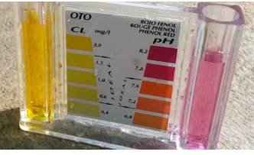
Sin realizar | 11 | 14-17-19-23-28-31-33-35-40-46-48
 | 50

Oráculos
Cloro
Para los valores de Cloro inicial y deseado, se investigó sobre el tema y se hallaron medidores
Se considera que valores mayores a 3 en piscinas de bajo tránsito (que no es muy concurrida)
es un valor alto límite. Para las piscinas de alto tránsito, el valor puede aumentar hasta 5.

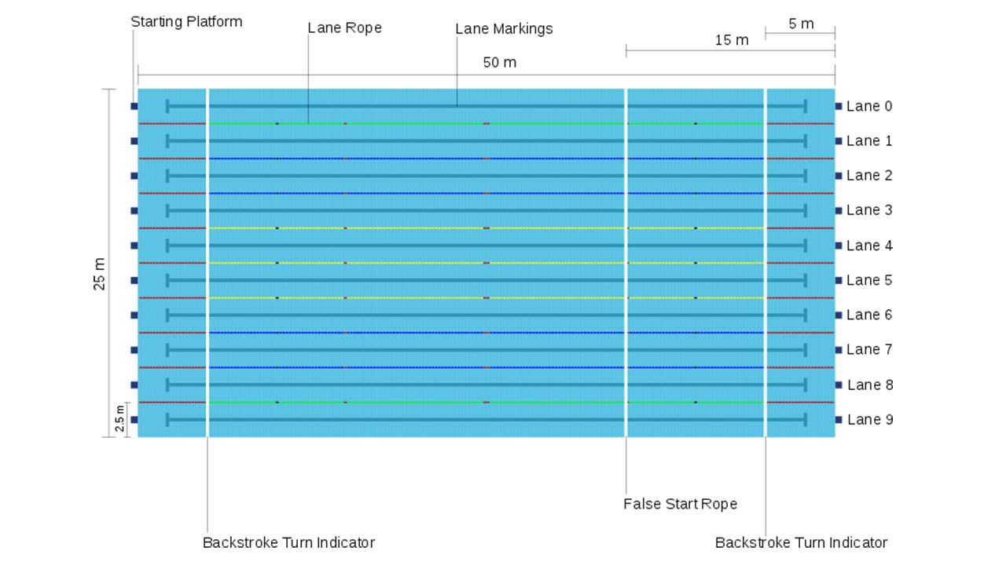
Litros de agua:
Para el tamaño de la piscina, se investigó sobre las medidas posibles de una piscina olímpica
dado que estas medidas son 50 x 25 pero no especifica profundidad, se consideró un margen
quedando en el máximo en 3.000.000 de litros.

Número de bañistas:
Considerando el tamaño máximo de una piscina olímpica, y que el espacio mínimo por persona es 1 m2
podemos calcular que la cantidad de bañistas que podrían entrar en una piscina de 50x25 son 1250.

Cálculos de salida:
Se utilizaron las especificaciones entregadas.

(cld - cli) x lts / 1000 / (ccl x 10) + nb *0,04

2.5 | 1
x | 0.04

Cloro líquido: | (cld - cli) x lts / 1000 / (ccl x 10) + nb / (ccl x 10 )

CP 1
 | SISTEMA |  | Calculadora para Piscinas (Versión 3.5.14)

 | FUNCIONALIDAD |  | 4.3 "Calcular el cloro" - CALCL

Ambiente de pruebas: |  |  |  |  |  |  |  |  |  |  | Recomendaciones de Tricloro (Granulado o en polvo)
 | Plataforma: | BlueStacks 5.12.3.1001 |  |  |  | CP 1 |  |  |  |  | Recomendaciónes de Tricloro en tabletas
 |  | Samsung Galaxy S10 |  |  |  |  |  |  |  |  | Recomendaciónes de Dicloro
 | SO: | Android |  |  |  |  |  |  |  |  | Recomendaciónes de Hipoclorito de calcio
 | Versión de SO: | 127.0.0.1:12224 |  |  |  |  |  |  |  |  | Recomendaciónes de Cloro líquido

Valores de entrada: |  |  |  | Salidas esperadas: |  |  |  | INCIDENTE: | #1
 | Cloro a utilizar: |  | Tricloro (Granulado o en polvo) |  | Recomendaciones de uso |  | Recomendaciones de Tricloro (Granulado o en polvo) | Descripción del incidente: |  | No permite ingresar 3000000, tiene un máximo de caracteres digitados por teclado de 6, pero si se hace clic en el botón de aumentar continúa subiendo hasta 2000000
 |  |  |  |  | Reecomendación si cli ≤ 1ppm |  | SI
 | Litros de agua: |  | 2999999 |  | Añadir "x" Gramos (de Dicloro) |  |  | Nota: |  | SE MODIFICAN LOS CP EN TABLA DE EQUIVALENCIAS A EFECTOS DE COMPLETAR LAS PRUEBAS. De ahora en más, se utilizará el valor 2000000 en los casos que sean de 3000000 o 2999999 y se agerega como nuevo representante.
 | Número de bañistas: |  | 1250 |  | Añadir "x" Gramos (de Hipoclorito de calcio)
 | Concentración de Cloro Inicial: |  | 0 |  | Añadir "x" Gramos en pastilla por semana
 | Concentración de Cloro Deseado: |  | 0.1 |  | Añadir "x" Pastillas por semana |  | #NAME?
 |  |  |  |  | Añadir "x" Gramos de Tricloro |  | 2208.3
 | Concentración de Cloro Líquido: |  | N/A |  | Añadir "x" Litros (de cloro)
 | Tamaño de tabletas: |  | N/A |  | Añadir "x" de cloro shock |  | No se puede testear
 |  |  |  |  | Cantidad de metros cúbicos |  | 3000.0

 |  | Resultado obtenido: | SE OBSERVA QUE NO SE PUEDE INGRESAR 3000000
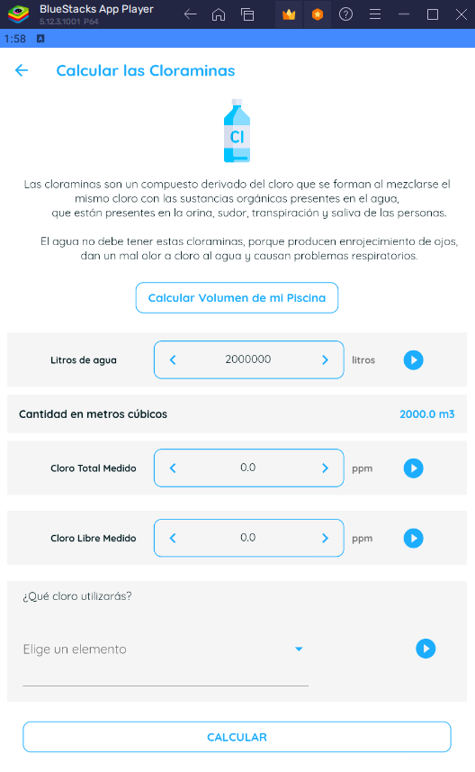
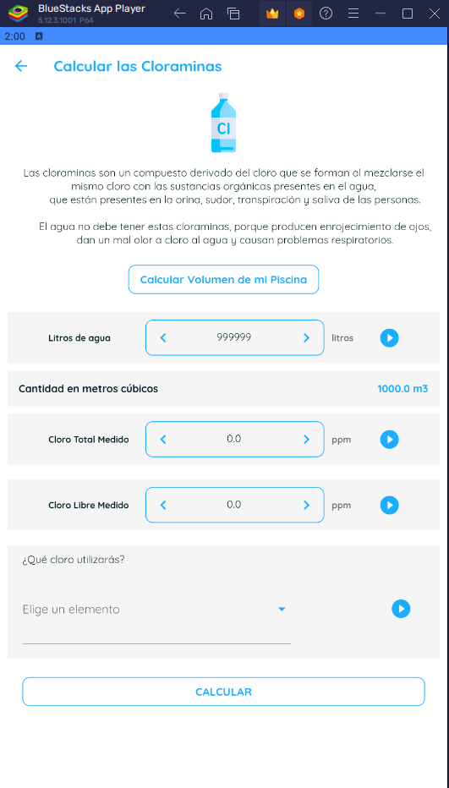

 |  |  |  | Cuando intentas ingresar el mayor número
 |  |  |  | de caracteres posibles para ver máximo que permite,
 |  |  |  | notamos que permite 6 caracteres, sin empargo
 |  |  |  | si hacemos clic en el botón de aumentar, vemos que
 |  |  |  | permite ingresar valores mayores, de todos modos,
 |  |  |  | no nos permite llegar al valor 3000000.

CP 2
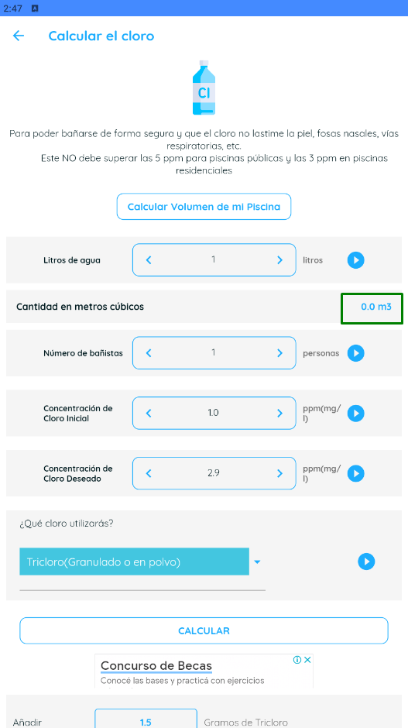
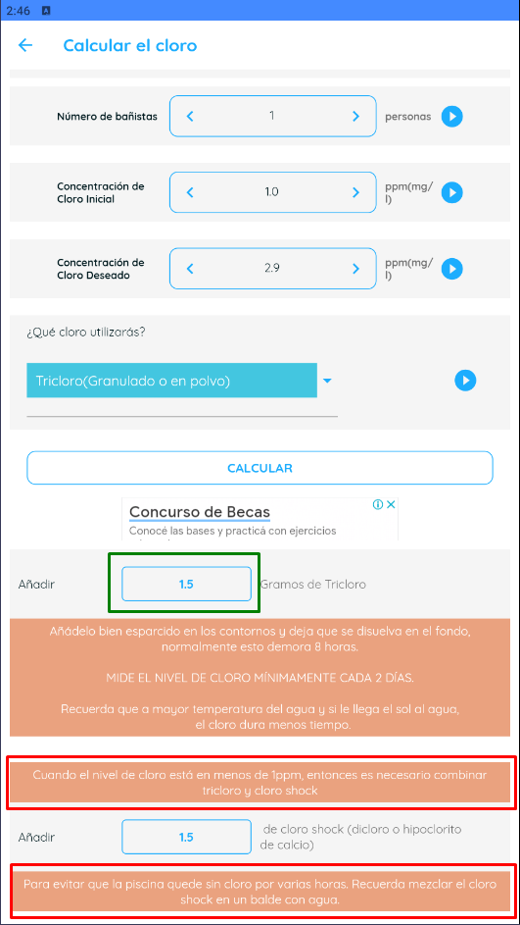
 | SISTEMA |  | Calculadora para Piscinas (Versión 3.5.14)

 | FUNCIONALIDAD |  | 4.3 "Calcular el cloro" - CALCL

Ambiente de pruebas: |  |  |  |  |  |  |  |  |  |  | Recomendaciones de Tricloro (Granulado o en polvo)
 | Plataforma: | BlueStacks 5.12.3.1001 |  |  |  | CP 2 |  |  |  |  | Recomendaciónes de Tricloro en tabletas
 |  | Samsung Galaxy S10 |  |  |  |  |  |  |  |  | Recomendaciónes de Dicloro
 | SO: | Android |  |  |  |  |  |  |  |  | Recomendaciónes de Hipoclorito de calcio
 | Versión de SO: | 127.0.0.1:12224 |  |  |  |  |  |  |  |  | Recomendaciónes de Cloro líquido

Valores de entrada: |  |  |  | Salidas esperadas: |  |  |  | INCIDENTE: | #2 Mejora
 | Cloro a utilizar: |  | Tricloro (Granulado o en polvo) |  | Recomendaciones de uso |  | Recomendaciones de Tricloro (Granulado o en polvo) | Descripción del incidente: |  | El texto que muestra por advertencia en valor de cloro inicuial menor o igual a 1 se corta en una parte que no corresponde. Debería decir "….tricloro y cloro shock para evitar que la piscina quede…" todo el texto de continuo
 |  |  |  |  | Reecomendación si cli ≤ 1ppm |  | SI
 | Litros de agua: |  | 1 |  | Añadir "x" Gramos (de Dicloro)
 | Número de bañistas: |  | 1 |  | Añadir "x" Gramos (de Hipoclorito de calcio)
 | Concentración de Cloro Inicial: |  | 1 |  | Añadir "x" Gramos en pastilla por semana
 | Concentración de Cloro Deseado: |  | 2.9 |  | Añadir "x" Pastillas por semana |  | #NAME?
 |  |  |  |  | Añadir "x" Gramos de Tricloro |  | 1.5
 | Concentración de Cloro Líquido: |  |  |  | Añadir "x" Litros (de cloro)
 | Tamaño de tabletas: |  |  |  | Añadir "x" de cloro shock |  | No se puede testear
 |  |  |  |  | Cantidad de metros cúbicos |  | 0.0

 |  | Resultado obtenido: | Los valores de salida están OK - Se observa mejora en texto

CP 3
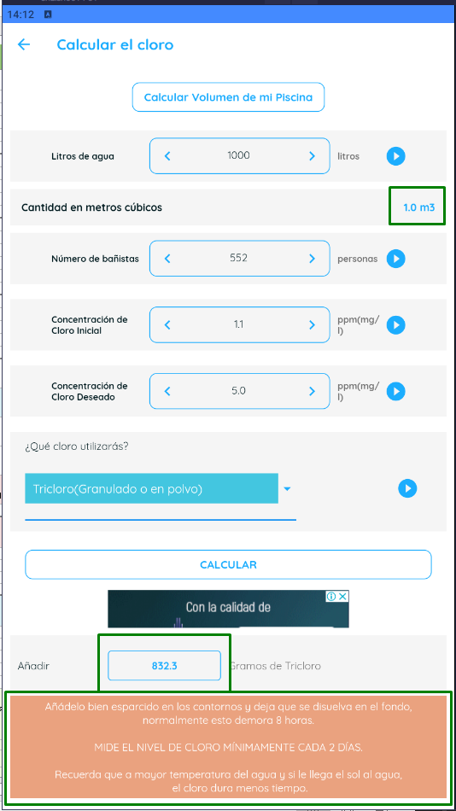
 | SISTEMA |  | Calculadora para Piscinas (Versión 3.5.14)

 | FUNCIONALIDAD |  | 4.3 "Calcular el cloro" - CALCL

Ambiente de pruebas: |  |  |  |  |  |  |  |  | Recomendaciones de Tricloro (Granulado o en polvo)
 | Plataforma: | BlueStacks 5.12.3.1001 |  |  |  | CP 3 |  |  | Recomendaciónes de Tricloro en tabletas
 |  | Samsung Galaxy S10 |  |  |  |  |  |  | Recomendaciónes de Dicloro
 | SO: | Android |  |  |  |  |  |  | Recomendaciónes de Hipoclorito de calcio
 | Versión de SO: | 127.0.0.1:12224 |  |  |  |  |  |  | Recomendaciónes de Cloro líquido

Valores de entrada: |  |  |  | Salidas esperadas: |  |  |  | INCIDENTE:
 | Cloro a utilizar: |  | Tricloro (Granulado o en polvo) |  | Recomendaciones de uso |  | Recomendaciones de Tricloro (Granulado o en polvo) | Descripción del incidente:
 |  |  |  |  | Reecomendación si cli ≤ 1ppm
 | Litros de agua: |  | 1000 |  | Añadir "x" Gramos (de Dicloro)
 | Número de bañistas: |  | 552 |  | Añadir "x" Gramos (de Hipoclorito de calcio)
 | Concentración de Cloro Inicial: |  | 1.1 |  | Añadir "x" Gramos en pastilla por semana
 | Concentración de Cloro Deseado: |  | 5 |  | Añadir "x" Pastillas por semana |  | #NAME?
 |  |  |  |  | Añadir "x" Gramos de Tricloro |  | 832.3
 | Concentración de Cloro Líquido: |  |  |  | Añadir "x" Litros (de cloro)
 | Tamaño de tabletas: |  |  |  | Añadir "x" de cloro shock
 |  |  |  |  | Cantidad de metros cúbicos |  | 1.0

 |  | Resultado obtenido: | Los valores de salida están OK

CP 4
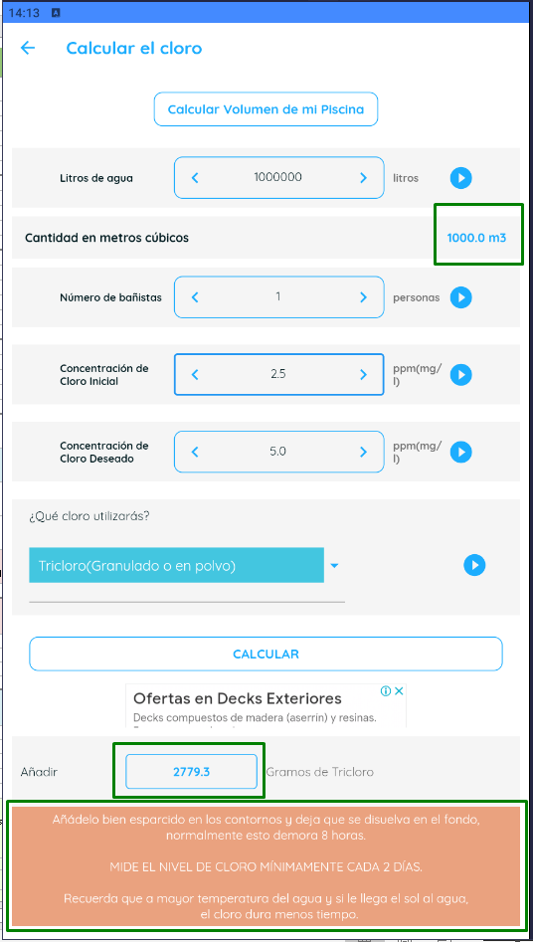
 | SISTEMA |  | Calculadora para Piscinas (Versión 3.5.14)

 | FUNCIONALIDAD |  | 4.3 "Calcular el cloro" - CALCL

Ambiente de pruebas: |  |  |  |  |  |  |  |  | Recomendaciones de Tricloro (Granulado o en polvo)
 | Plataforma: | BlueStacks 5.12.3.1001 |  |  |  | CP 4 |  |  | Recomendaciónes de Tricloro en tabletas
 |  | Samsung Galaxy S10 |  |  |  |  |  |  | Recomendaciónes de Dicloro
 | SO: | Android |  |  |  |  |  |  | Recomendaciónes de Hipoclorito de calcio
 | Versión de SO: | 127.0.0.1:12224 |  |  |  |  |  |  | Recomendaciónes de Cloro líquido

Valores de entrada: |  |  |  | Salidas esperadas: |  |  |  | INCIDENTE:
 | Cloro a utilizar: |  | Tricloro (Granulado o en polvo) |  | Recomendaciones de uso |  | Recomendaciones de Tricloro (Granulado o en polvo) | Descripción del incidente:
 |  |  |  |  | Reecomendación si cli ≤ 1ppm
 | Litros de agua: |  | 1000000 |  | Añadir "x" Gramos (de Dicloro)
 | Número de bañistas: |  | 1 |  | Añadir "x" Gramos (de Hipoclorito de calcio)
 | Concentración de Cloro Inicial: |  | 2.5 |  | Añadir "x" Gramos en pastilla por semana
 | Concentración de Cloro Deseado: |  | 5 |  | Añadir "x" Pastillas por semana |  | #NAME?
 |  |  |  |  | Añadir "x" Gramos de Tricloro |  | 2779.3
 | Concentración de Cloro Líquido: |  |  |  | Añadir "x" Litros (de cloro)
 | Tamaño de tabletas: |  |  |  | Añadir "x" de cloro shock
 |  |  |  |  | Cantidad de metros cúbicos |  | 1000.0

 |  | Resultado obtenido: | Los valores de salida están OK

CP 5
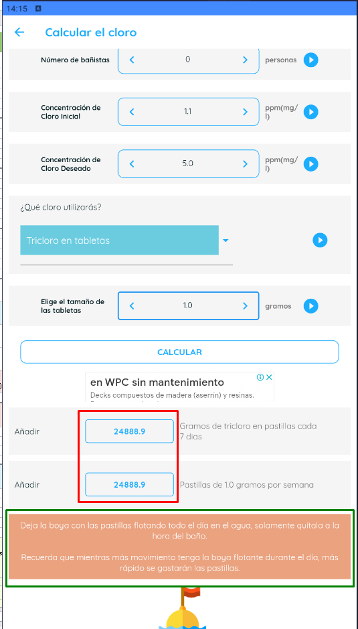
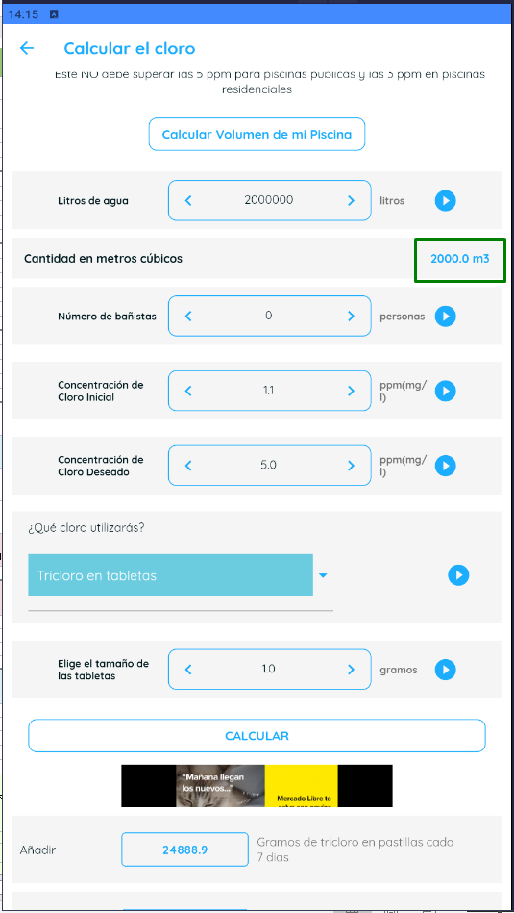
 | SISTEMA |  | Calculadora para Piscinas (Versión 3.5.14)

 | FUNCIONALIDAD |  | 4.3 "Calcular el cloro" - CALCL

Ambiente de pruebas: |  |  |  |  |  |  |  |  |  |  | Recomendaciones de Tricloro (Granulado o en polvo)
 | Plataforma: | BlueStacks 5.12.3.1001 |  |  |  | CP 5 |  |  |  |  | Recomendaciónes de Tricloro en tabletas
 |  | Samsung Galaxy S10 |  |  |  |  |  |  |  |  | Recomendaciónes de Dicloro
 | SO: | Android |  |  |  |  |  |  |  |  | Recomendaciónes de Hipoclorito de calcio
 | Versión de SO: | 127.0.0.1:12224 |  |  |  |  |  |  |  |  | Recomendaciónes de Cloro líquido

Valores de entrada: |  |  |  | Salidas esperadas: |  |  |  | INCIDENTE: | # 3 Valor errado de Tricloro por semana
 | Cloro a utilizar: |  | Tricloro en tabletas |  | Recomendaciones de uso |  | Recomendaciónes de Tricloro en tabletas | Descripción del incidente: |  | Se detecta error, en las especificaciónes dadas nos dan un valor de 12,45 gr de cloro por semana y el valor que toma el sistema es 12,44444.
 |  |  |  |  | Reecomendación si cli ≤ 1ppm
 | Litros de agua: |  | 2000000 |  | Añadir "x" Gramos (de Dicloro)
 | Número de bañistas: |  | 0 |  | Añadir "x" Gramos (de Hipoclorito de calcio)
 | Concentración de Cloro Inicial: |  | 1.1 |  | Añadir "x" Gramos en pastilla por semana |  | 24900.0
 | Concentración de Cloro Deseado: |  | 5 |  | Añadir "x" Pastillas por semana |  | #NAME?
 |  |  |  |  | Añadir "x" Gramos de Tricloro
 | Concentración de Cloro Líquido: |  |  |  | Añadir "x" Litros (de cloro)
 | Tamaño de tabletas: |  | 1 |  | Añadir "x" de cloro shock
 |  |  |  |  | Cantidad de metros cúbicos |  | 2000.0

 |  | Resultado obtenido: | El valor de Tricloro da con error, el sistema está tomando un valor de 12,44444

CP 6
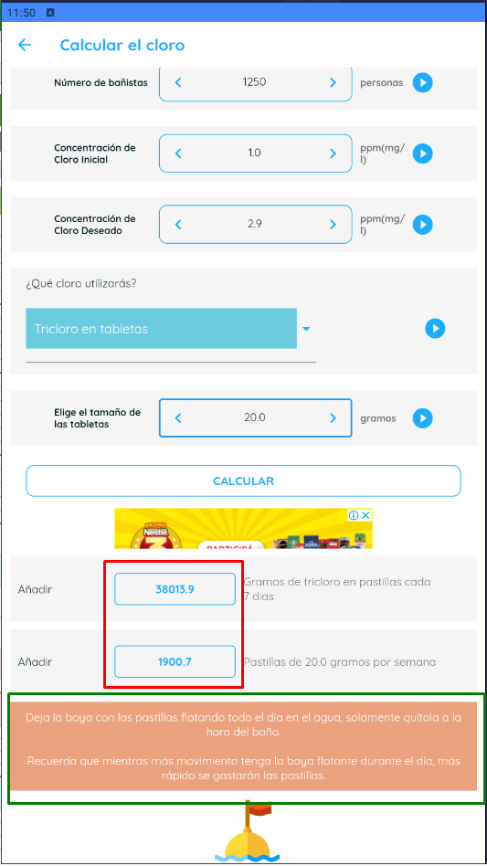
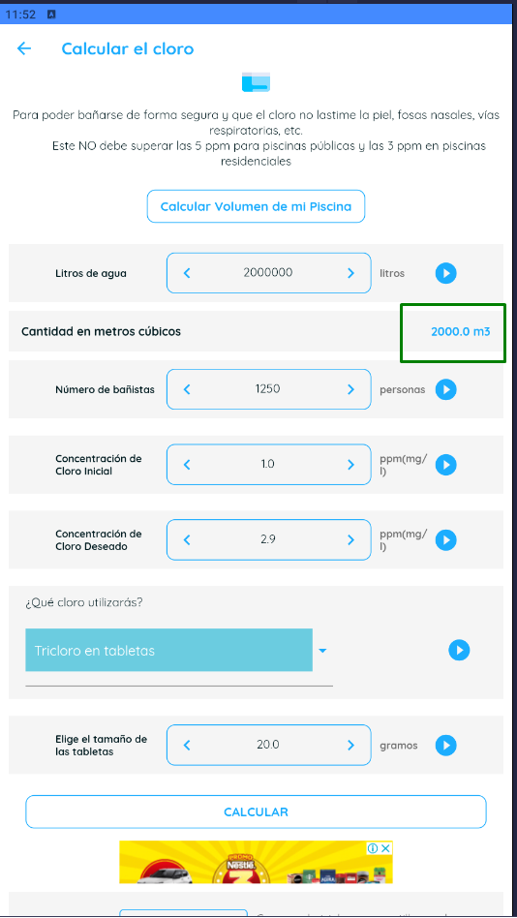
 | SISTEMA |  | Calculadora para Piscinas (Versión 3.5.14)

 | FUNCIONALIDAD |  | 4.3 "Calcular el cloro" - CALCL

Ambiente de pruebas: |  |  |  |  |  |  |  |  |  |  | Recomendaciones de Tricloro (Granulado o en polvo)
 | Plataforma: | BlueStacks 5.12.3.1001 |  |  |  | CP 6 |  |  |  |  | Recomendaciónes de Tricloro en tabletas
 |  | Samsung Galaxy S10 |  |  |  |  |  |  |  |  | Recomendaciónes de Dicloro
 | SO: | Android |  |  |  |  |  |  |  |  | Recomendaciónes de Hipoclorito de calcio
 | Versión de SO: | 127.0.0.1:12224 |  |  |  |  |  |  |  |  | Recomendaciónes de Cloro líquido

Valores de entrada: |  |  |  | Salidas esperadas: |  |  |  | INCIDENTE: | # 3 Valor errado de Tricloro por semana
 | Cloro a utilizar: |  | Tricloro en tabletas |  | Recomendaciones de uso |  | Recomendaciónes de Tricloro en tabletas | Descripción del incidente: |  | Mismo error que el CP 5
 |  |  |  |  | Reecomendación si cli ≤ 1ppm
 | Litros de agua: |  | 3000000 |  | Añadir "x" Gramos (de Dicloro)
 | Número de bañistas: |  | 1250 |  | Añadir "x" Gramos (de Hipoclorito de calcio)
 | Concentración de Cloro Inicial: |  | 1 |  | Añadir "x" Gramos en pastilla por semana |  | 38025.0
 | Concentración de Cloro Deseado: |  | 2.9 |  | Añadir "x" Pastillas por semana |  | #NAME?
 |  |  |  |  | Añadir "x" Gramos de Tricloro
 | Concentración de Cloro Líquido: |  |  |  | Añadir "x" Litros (de cloro)
 | Tamaño de tabletas: |  | 20 |  | Añadir "x" de cloro shock
 |  |  |  |  | Cantidad de metros cúbicos |  | 2000.0

 |  | Resultado obtenido: | El valor de Tricloro da con error, el sistema está tomando un valor de 12,44444

CP 7
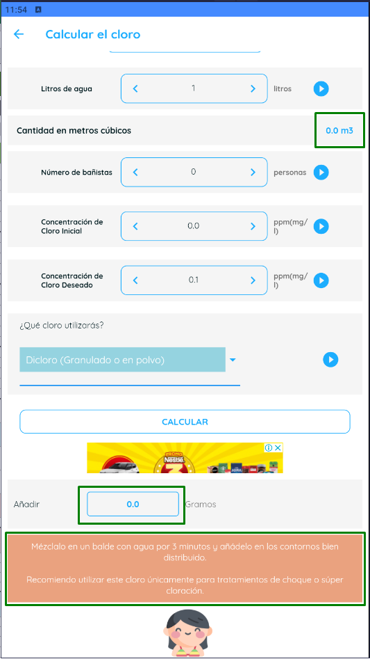
 | SISTEMA |  | Calculadora para Piscinas (Versión 3.5.14)

 | FUNCIONALIDAD |  | 4.3 "Calcular el cloro" - CALCL

Ambiente de pruebas: |  |  |  |  |  |  |  |  | Recomendaciones de Tricloro (Granulado o en polvo)
 | Plataforma: | BlueStacks 5.12.3.1001 |  |  |  | CP 7 |  |  | Recomendaciónes de Tricloro en tabletas
 |  | Samsung Galaxy S10 |  |  |  |  |  |  | Recomendaciónes de Dicloro
 | SO: | Android |  |  |  |  |  |  | Recomendaciónes de Hipoclorito de calcio
 | Versión de SO: | 127.0.0.1:12224 |  |  |  |  |  |  | Recomendaciónes de Cloro líquido

Valores de entrada: |  |  |  | Salidas esperadas: |  |  |  | INCIDENTE:
 | Cloro a utilizar: |  | Dicloro (Granulado o en polvo) |  | Recomendaciones de uso |  | Recomendaciónes de Dicloro | Descripción del incidente:
 |  |  |  |  | Reecomendación si cli ≤ 1ppm
 | Litros de agua: |  | 1 |  | Añadir "x" Gramos (de Dicloro) |  | 0.0
 | Número de bañistas: |  | 0 |  | Añadir "x" Gramos (de Hipoclorito de calcio)
 | Concentración de Cloro Inicial: |  | 0 |  | Añadir "x" Gramos en pastilla por semana
 | Concentración de Cloro Deseado: |  | 0.1 |  | Añadir "x" Pastillas por semana |  | #NAME?
 |  |  |  |  | Añadir "x" Gramos de Tricloro
 | Concentración de Cloro Líquido: |  |  |  | Añadir "x" Litros (de cloro)
 | Tamaño de tabletas: |  |  |  | Añadir "x" de cloro shock
 |  |  |  |  | Cantidad de metros cúbicos |  | 0.0

 |  | Resultado obtenido: | Los valores de salida están OK

CP 8
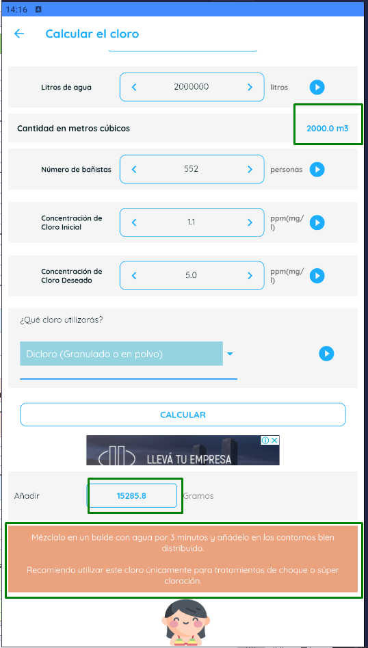
 | SISTEMA |  | Calculadora para Piscinas (Versión 3.5.14)

 | FUNCIONALIDAD |  | 4.3 "Calcular el cloro" - CALCL

Ambiente de pruebas: |  |  |  |  |  |  |  |  | Recomendaciones de Tricloro (Granulado o en polvo)
 | Plataforma: | BlueStacks 5.12.3.1001 |  |  |  | CP 8 |  |  | Recomendaciónes de Tricloro en tabletas
 |  | Samsung Galaxy S10 |  |  |  |  |  |  | Recomendaciónes de Dicloro
 | SO: | Android |  |  |  |  |  |  | Recomendaciónes de Hipoclorito de calcio
 | Versión de SO: | 127.0.0.1:12224 |  |  |  |  |  |  | Recomendaciónes de Cloro líquido

Valores de entrada: |  |  |  | Salidas esperadas: |  |  |  | INCIDENTE:
 | Cloro a utilizar: |  | Dicloro (Granulado o en polvo) |  | Recomendaciones de uso |  | Recomendaciónes de Dicloro | Descripción del incidente:
 |  |  |  |  | Reecomendación si cli ≤ 1ppm
 | Litros de agua: |  | 2000000 |  | Añadir "x" Gramos (de Dicloro) |  | 15285.8
 | Número de bañistas: |  | 552 |  | Añadir "x" Gramos (de Hipoclorito de calcio)
 | Concentración de Cloro Inicial: |  | 1.1 |  | Añadir "x" Gramos en pastilla por semana
 | Concentración de Cloro Deseado: |  | 5 |  | Añadir "x" Pastillas por semana |  | #NAME?
 |  |  |  |  | Añadir "x" Gramos de Tricloro
 | Concentración de Cloro Líquido: |  |  |  | Añadir "x" Litros (de cloro)
 | Tamaño de tabletas: |  |  |  | Añadir "x" de cloro shock
 |  |  |  |  | Cantidad de metros cúbicos |  | 2000.0

 |  | Resultado obtenido: | Los valores de salida están OK

CP 9
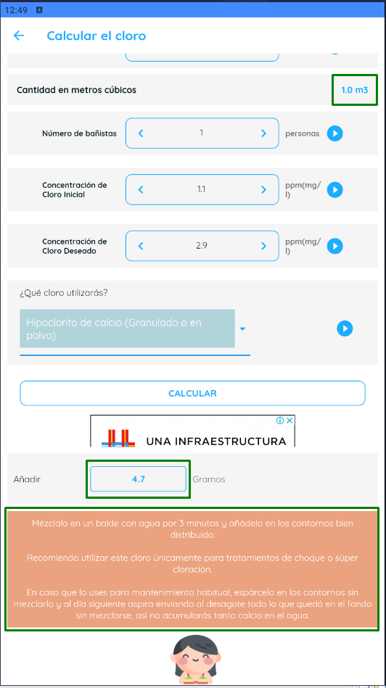
 | SISTEMA |  | Calculadora para Piscinas (Versión 3.5.14)

 | FUNCIONALIDAD |  | 4.3 "Calcular el cloro" - CALCL

Ambiente de pruebas: |  |  |  |  |  |  |  |  | Recomendaciones de Tricloro (Granulado o en polvo)
 | Plataforma: | BlueStacks 5.12.3.1001 |  |  |  | CP 9 |  |  | Recomendaciónes de Tricloro en tabletas
 |  | Samsung Galaxy S10 |  |  |  |  |  |  | Recomendaciónes de Dicloro
 | SO: | Android |  |  |  |  |  |  | Recomendaciónes de Hipoclorito de calcio
 | Versión de SO: | 127.0.0.1:12224 |  |  |  |  |  |  | Recomendaciónes de Cloro líquido

Valores de entrada: |  |  |  | Salidas esperadas: |  |  |  | INCIDENTE:
 | Cloro a utilizar: |  | Hipoclorito de calcio (Granulado o en polvo) |  | Recomendaciones de uso |  | Recomendaciónes de Hipoclorito de calcio | Descripción del incidente:
 |  |  |  |  | Reecomendación si cli ≤ 1ppm
 | Litros de agua: |  | 1000 |  | Añadir "x" Gramos (de Dicloro)
 | Número de bañistas: |  | 1 |  | Añadir "x" Gramos (de Hipoclorito de calcio) |  | 4.7
 | Concentración de Cloro Inicial: |  | 1.1 |  | Añadir "x" Gramos en pastilla por semana
 | Concentración de Cloro Deseado: |  | 2.9 |  | Añadir "x" Pastillas por semana |  | #NAME?
 |  |  |  |  | Añadir "x" Gramos de Tricloro
 | Concentración de Cloro Líquido: |  |  |  | Añadir "x" Litros (de cloro)
 | Tamaño de tabletas: |  |  |  | Añadir "x" de cloro shock
 |  |  |  |  | Cantidad de metros cúbicos |  | 1.0

 |  | Resultado obtenido: | Los valores de salida están OK

CP 10
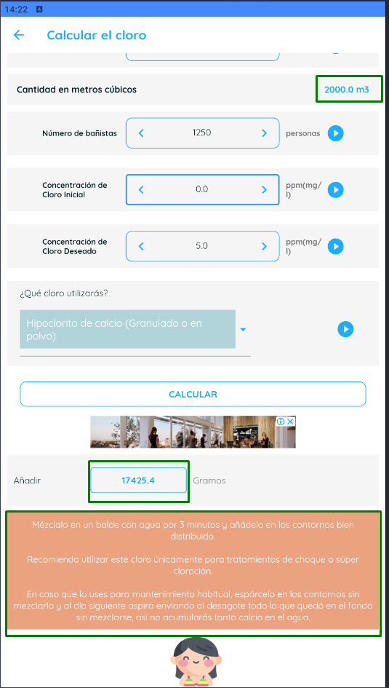
 | SISTEMA |  | Calculadora para Piscinas (Versión 3.5.14)

 | FUNCIONALIDAD |  | 4.3 "Calcular el cloro" - CALCL

Ambiente de pruebas: |  |  |  |  |  |  |  |  | Recomendaciones de Tricloro (Granulado o en polvo)
 | Plataforma: | BlueStacks 5.12.3.1001 |  |  |  | CP 10 |  |  | Recomendaciónes de Tricloro en tabletas
 |  | Samsung Galaxy S10 |  |  |  |  |  |  | Recomendaciónes de Dicloro
 | SO: | Android |  |  |  |  |  |  | Recomendaciónes de Hipoclorito de calcio
 | Versión de SO: | 127.0.0.1:12224 |  |  |  |  |  |  | Recomendaciónes de Cloro líquido

Valores de entrada: |  |  |  | Salidas esperadas: |  |  |  | INCIDENTE:
 | Cloro a utilizar: |  | Hipoclorito de calcio (Granulado o en polvo) |  | Recomendaciones de uso |  | Recomendaciónes de Hipoclorito de calcio | Descripción del incidente:
 |  |  |  |  | Reecomendación si cli ≤ 1ppm
 | Litros de agua: |  | 2000000 |  | Añadir "x" Gramos (de Dicloro)
 | Número de bañistas: |  | 1250 |  | Añadir "x" Gramos (de Hipoclorito de calcio) |  | 17425.4
 | Concentración de Cloro Inicial: |  | 0 |  | Añadir "x" Gramos en pastilla por semana
 | Concentración de Cloro Deseado: |  | 5 |  | Añadir "x" Pastillas por semana |  | #NAME?
 |  |  |  |  | Añadir "x" Gramos de Tricloro
 | Concentración de Cloro Líquido: |  |  |  | Añadir "x" Litros (de cloro)
 | Tamaño de tabletas: |  |  |  | Añadir "x" de cloro shock
 |  |  |  |  | Cantidad de metros cúbicos |  | 2000.0

 |  | Resultado obtenido: | Los valores de salida están OK

CP 11
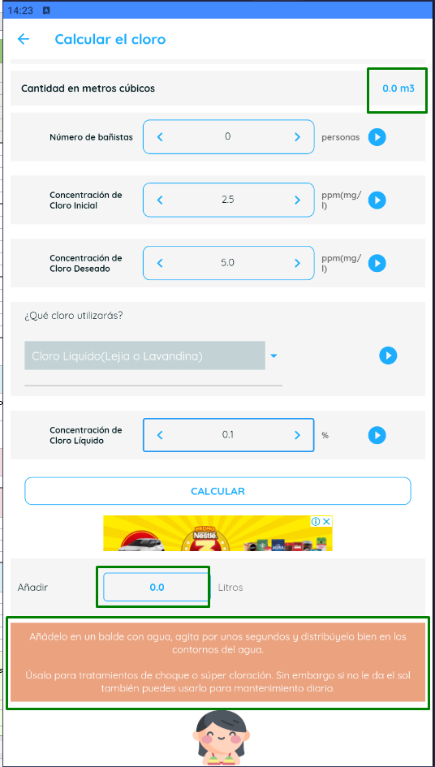
 | SISTEMA |  | Calculadora para Piscinas (Versión 3.5.14)

 | FUNCIONALIDAD |  | 4.3 "Calcular el cloro" - CALCL

Ambiente de pruebas: |  |  |  |  |  |  |  |  | Recomendaciones de Tricloro (Granulado o en polvo)
 | Plataforma: | BlueStacks 5.12.3.1001 |  |  |  | CP 11 |  |  | Recomendaciónes de Tricloro en tabletas
 |  | Samsung Galaxy S10 |  |  |  |  |  |  | Recomendaciónes de Dicloro
 | SO: | Android |  |  |  |  |  |  | Recomendaciónes de Hipoclorito de calcio
 | Versión de SO: | 127.0.0.1:12224 |  |  |  |  |  |  | Recomendaciónes de Cloro líquido

Valores de entrada: |  |  |  | Salidas esperadas: |  |  |  | INCIDENTE:
 | Cloro a utilizar: |  | Cloro Líquido (Lejia o Lavandina) |  | Recomendaciones de uso |  | Recomendaciónes de Cloro líquido | Descripción del incidente:
 |  |  |  |  | Reecomendación si cli ≤ 1ppm
 | Litros de agua: |  | 1 |  | Añadir "x" Gramos (de Dicloro)
 | Número de bañistas: |  | 0 |  | Añadir "x" Gramos (de Hipoclorito de calcio)
 | Concentración de Cloro Inicial: |  | 2.5 |  | Añadir "x" Gramos en pastilla por semana
 | Concentración de Cloro Deseado: |  | 5 |  | Añadir "x" Pastillas por semana |  | #NAME?
 |  |  |  |  | Añadir "x" Gramos de Tricloro
 | Concentración de Cloro Líquido: |  | 0.1 |  | Añadir "x" Litros (de cloro) |  | 0.0
 | Tamaño de tabletas: |  |  |  | Añadir "x" de cloro shock
 |  |  |  |  | Cantidad de metros cúbicos |  | 0.0

 |  | Resultado obtenido: | Los valores de salida están OK

CP 12
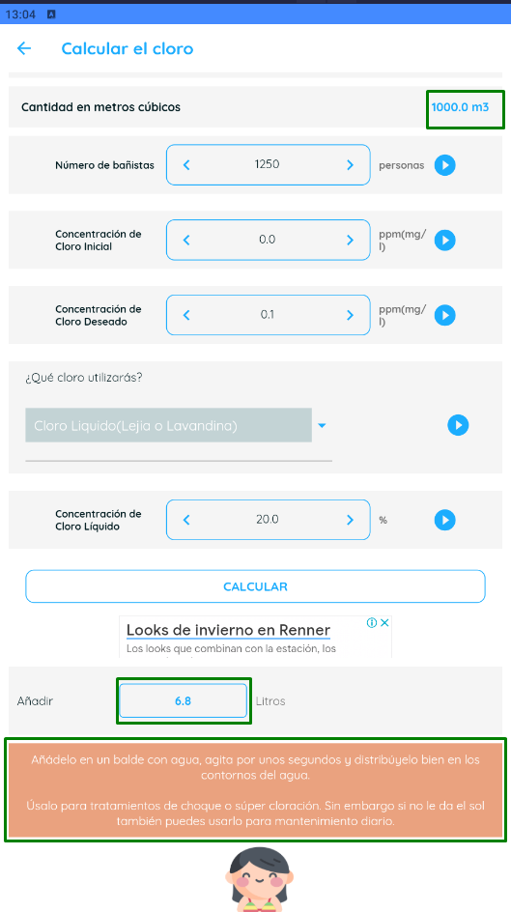
 | SISTEMA |  | Calculadora para Piscinas (Versión 3.5.14)

 | FUNCIONALIDAD |  | 4.3 "Calcular el cloro" - CALCL

Ambiente de pruebas: |  |  |  |  |  |  |  |  | Recomendaciones de Tricloro (Granulado o en polvo)
 | Plataforma: | BlueStacks 5.12.3.1001 |  |  |  | CP 12 |  |  | Recomendaciónes de Tricloro en tabletas
 |  | Samsung Galaxy S10 |  |  |  |  |  |  | Recomendaciónes de Dicloro
 | SO: | Android |  |  |  |  |  |  | Recomendaciónes de Hipoclorito de calcio
 | Versión de SO: | 127.0.0.1:12224 |  |  |  |  |  |  | Recomendaciónes de Cloro líquido

Valores de entrada: |  |  |  | Salidas esperadas: |  |  |  | INCIDENTE:
 | Cloro a utilizar: |  | Cloro Líquido (Lejia o Lavandina) |  | Recomendaciones de uso |  | Recomendaciones de Tricloro (Granulado o en polvo) | Descripción del incidente:
 |  |  |  |  | Reecomendación si cli ≤ 1ppm
 | Litros de agua: |  | 1000000 |  | Añadir "x" Gramos (de Dicloro)
 | Número de bañistas: |  | 1250 |  | Añadir "x" Gramos (de Hipoclorito de calcio)
 | Concentración de Cloro Inicial: |  | 0 |  | Añadir "x" Gramos en pastilla por semana
 | Concentración de Cloro Deseado: |  | 0.1 |  | Añadir "x" Pastillas por semana |  | #NAME?
 |  |  |  |  | Añadir "x" Gramos de Tricloro
 | Concentración de Cloro Líquido: |  | 20 |  | Añadir "x" Litros (de cloro) |  | 6.8
 | Tamaño de tabletas: |  |  |  | Añadir "x" de cloro shock
 |  |  |  |  | Cantidad de metros cúbicos |  | 1000.0

 |  | Resultado obtenido: | Los valores de salida están OK

CP 13
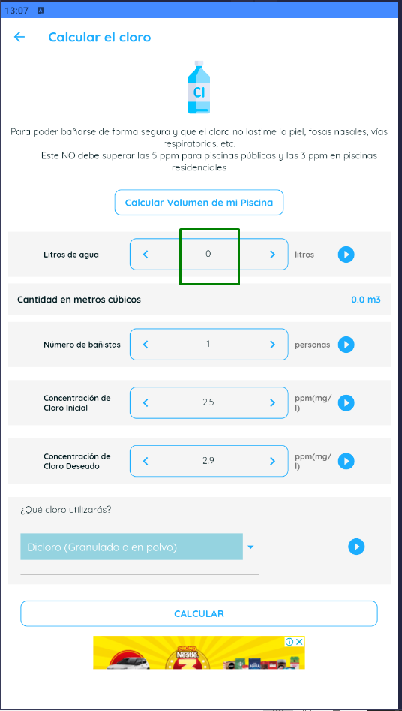
 | SISTEMA |  | Calculadora para Piscinas (Versión 3.5.14)

 | FUNCIONALIDAD |  | 4.3 "Calcular el cloro" - CALCL

Ambiente de pruebas: |  |  |  |  |  |  |  |  | Recomendaciones de Tricloro (Granulado o en polvo)
 | Plataforma: | BlueStacks 5.12.3.1001 |  |  |  | CP 13 |  |  | Recomendaciónes de Tricloro en tabletas
 |  | Samsung Galaxy S10 |  |  |  |  |  |  | Recomendaciónes de Dicloro
 | SO: | Android |  |  |  |  |  |  | Recomendaciónes de Hipoclorito de calcio
 | Versión de SO: | 127.0.0.1:12224 |  |  |  |  |  |  | Recomendaciónes de Cloro líquido

Valores de entrada: |  |  |  | Salidas esperadas: |  |  |  | INCIDENTE:
 | Cloro a utilizar: |  | Dicloro (Granulado o en polvo) |  | Recomendaciones de uso |  | Recomendaciónes de Dicloro | Descripción del incidente:
 |  |  |  |  | Reecomendación si cli ≤ 1ppm |  | Que no permita dejar el campo "Litros de agua" vacío o que dé msj. de error.
 | Litros de agua: |  | vacío |  | Añadir "x" Gramos (de Dicloro)
 | Número de bañistas: |  | 1 |  | Añadir "x" Gramos (de Hipoclorito de calcio)
 | Concentración de Cloro Inicial: |  | 2.5 |  | Añadir "x" Gramos en pastilla por semana
 | Concentración de Cloro Deseado: |  | 2.9 |  | Añadir "x" Pastillas por semana
 |  |  |  |  | Añadir "x" Gramos de Tricloro
 | Concentración de Cloro Líquido: |  |  |  | Añadir "x" Litros (de cloro)
 | Tamaño de tabletas: |  |  |  | Añadir "x" de cloro shock
 |  |  |  |  | Cantidad de metros cúbicos

 |  | Resultado obtenido: | Los valores de salida están OK. No permite dejar el campo vacío

CP 15
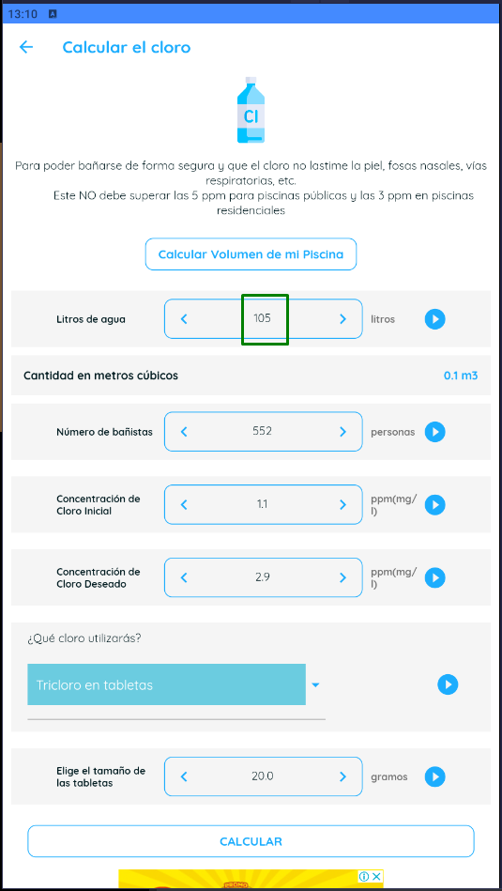
 | SISTEMA |  | Calculadora para Piscinas (Versión 3.5.14)

 | FUNCIONALIDAD |  | 4.3 "Calcular el cloro" - CALCL

Ambiente de pruebas: |  |  |  |  |  |  |  |  | Recomendaciones de Tricloro (Granulado o en polvo)
 | Plataforma: | BlueStacks 5.12.3.1001 |  |  |  | CP 15 |  |  | Recomendaciónes de Tricloro en tabletas
 |  | Samsung Galaxy S10 |  |  |  |  |  |  | Recomendaciónes de Dicloro
 | SO: | Android |  |  |  |  |  |  | Recomendaciónes de Hipoclorito de calcio
 | Versión de SO: | 127.0.0.1:12224 |  |  |  |  |  |  | Recomendaciónes de Cloro líquido

Valores de entrada: |  |  |  | Salidas esperadas: |  |  |  | INCIDENTE:
 | Cloro a utilizar: |  | Tricloro en tabletas |  | Recomendaciones de uso |  | Recomendaciónes de Tricloro en tabletas | Descripción del incidente:
 |  |  |  |  | Reecomendación si cli ≤ 1ppm |  | Que no permita ingresar caracteres decimales en el campo "Litros de agua" o que dé msj. de error.
 | Litros de agua: |  | 10.5 |  | Añadir "x" Gramos (de Dicloro)
 | Número de bañistas: |  | 552 |  | Añadir "x" Gramos (de Hipoclorito de calcio)
 | Concentración de Cloro Inicial: |  | 1.1 |  | Añadir "x" Gramos en pastilla por semana
 | Concentración de Cloro Deseado: |  | 2.9 |  | Añadir "x" Pastillas por semana
 |  |  |  |  | Añadir "x" Gramos de Tricloro
 | Concentración de Cloro Líquido: |  |  |  | Añadir "x" Litros (de cloro)
 | Tamaño de tabletas: |  | 20 |  | Añadir "x" de cloro shock
 |  |  |  |  | Cantidad de metros cúbicos

 |  | Resultado obtenido: | Los valores de salida están OK. No permite ingresar "." o ","

CP 18
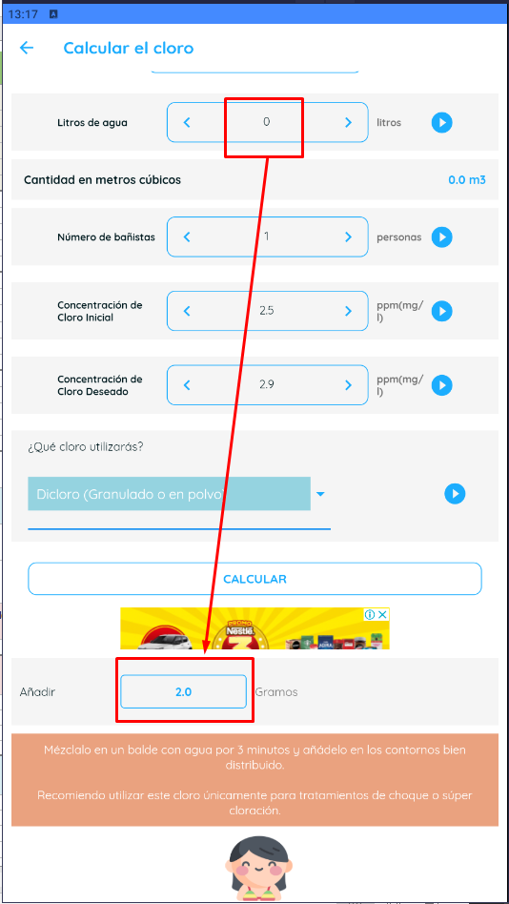
 | SISTEMA |  | Calculadora para Piscinas (Versión 3.5.14)

 | FUNCIONALIDAD |  | 4.3 "Calcular el cloro" - CALCL

Ambiente de pruebas: |  |  |  |  |  |  |  |  |  |  | Recomendaciones de Tricloro (Granulado o en polvo)
 | Plataforma: | BlueStacks 5.12.3.1001 |  |  |  | CP 18 |  |  |  |  | Recomendaciónes de Tricloro en tabletas
 |  | Samsung Galaxy S10 |  |  |  |  |  |  |  |  | Recomendaciónes de Dicloro
 | SO: | Android |  |  |  |  |  |  |  |  | Recomendaciónes de Hipoclorito de calcio
 | Versión de SO: | 127.0.0.1:12224 |  |  |  |  |  |  |  |  | Recomendaciónes de Cloro líquido

Valores de entrada: |  |  |  | Salidas esperadas: |  |  |  | INCIDENTE: | #4
 | Cloro a utilizar: |  | Dicloro (Granulado o en polvo) |  | Recomendaciones de uso |  | Recomendaciónes de Dicloro | Descripción del incidente: |  | No da msj de error ni aviso de que el valor está en 0.
 |  |  |  |  | Reecomendación si cli ≤ 1ppm |  | Que no permita ingresar valor 0 en el campo "Litros de agua" o que dé msj. de error.
 | Litros de agua: |  | 0 |  | Añadir "x" Gramos (de Dicloro)
 | Número de bañistas: |  | 1 |  | Añadir "x" Gramos (de Hipoclorito de calcio)
 | Concentración de Cloro Inicial: |  | 2.5 |  | Añadir "x" Gramos en pastilla por semana
 | Concentración de Cloro Deseado: |  | 2.9 |  | Añadir "x" Pastillas por semana
 |  |  |  |  | Añadir "x" Gramos de Tricloro
 | Concentración de Cloro Líquido: |  |  |  | Añadir "x" Litros (de cloro)
 | Tamaño de tabletas: |  |  |  | Añadir "x" de cloro shock
 |  |  |  |  | Cantidad de metros cúbicos

 |  | Resultado obtenido: | Permite realizar el cálculo con valor 0 en Lts de agua

CP 20
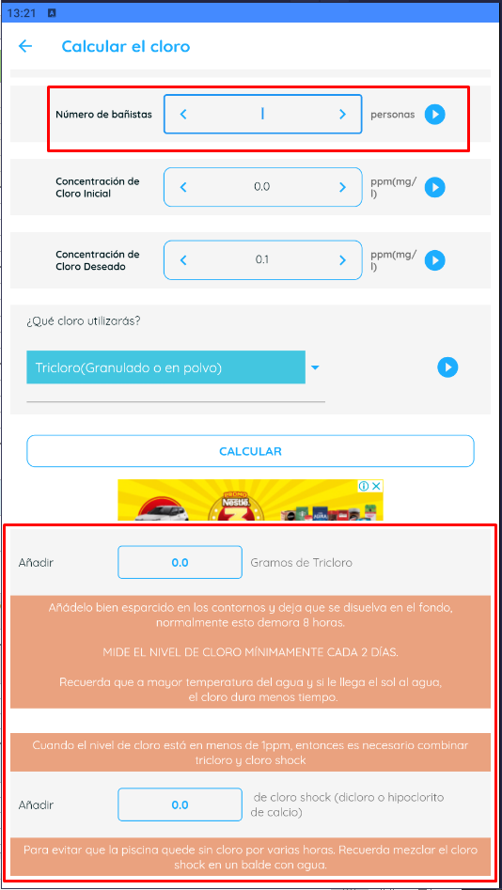
 | SISTEMA |  | Calculadora para Piscinas (Versión 3.5.14)

 | FUNCIONALIDAD |  | 4.3 "Calcular el cloro" - CALCL

Ambiente de pruebas: |  |  |  |  |  |  |  |  |  |  | Recomendaciones de Tricloro (Granulado o en polvo)
 | Plataforma: | BlueStacks 5.12.3.1001 |  |  |  | CP 20 |  |  |  |  | Recomendaciónes de Tricloro en tabletas
 |  | Samsung Galaxy S10 |  |  |  |  |  |  |  |  | Recomendaciónes de Dicloro
 | SO: | Android |  |  |  |  |  |  |  |  | Recomendaciónes de Hipoclorito de calcio
 | Versión de SO: | 127.0.0.1:12224 |  |  |  |  |  |  |  |  | Recomendaciónes de Cloro líquido

Valores de entrada: |  |  |  | Salidas esperadas: |  |  |  | INCIDENTE: | #5
 | Cloro a utilizar: |  | Tricloro (Granulado o en polvo) |  | Recomendaciones de uso |  | Recomendaciones de Tricloro (Granulado o en polvo) | Descripción del incidente: |  | No da msj de error ni aviso de que el número de bañistas está en 0
 |  |  |  |  | Reecomendación si cli ≤ 1ppm |  | Que no permita dejar el campo "Número de bañistas" vacío o que dé msj. de error.
 | Litros de agua: |  | 1 |  | Añadir "x" Gramos (de Dicloro)
 | Número de bañistas: |  | vacío |  | Añadir "x" Gramos (de Hipoclorito de calcio)
 | Concentración de Cloro Inicial: |  | 0 |  | Añadir "x" Gramos en pastilla por semana
 | Concentración de Cloro Deseado: |  | 0.1 |  | Añadir "x" Pastillas por semana
 |  |  |  |  | Añadir "x" Gramos de Tricloro
 | Concentración de Cloro Líquido: |  |  |  | Añadir "x" Litros (de cloro)
 | Tamaño de tabletas: |  |  |  | Añadir "x" de cloro shock
 |  |  |  |  | Cantidad de metros cúbicos

 |  | Resultado obtenido: | Permite realizar el cálculo con valor 0 en Numero de bañistas

CP 21
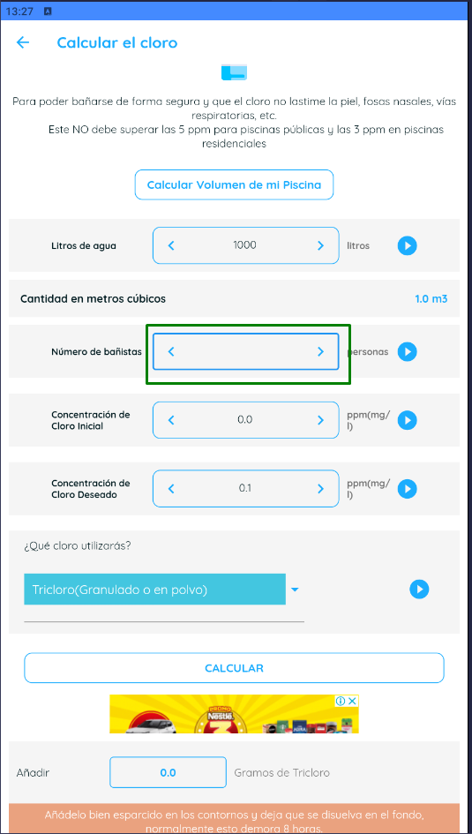
 | SISTEMA |  | Calculadora para Piscinas (Versión 3.5.14)

 | FUNCIONALIDAD |  | 4.3 "Calcular el cloro" - CALCL

Ambiente de pruebas: |  |  |  |  |  |  |  |  |  | Recomendaciones de Tricloro (Granulado o en polvo)
 | Plataforma: | BlueStacks 5.12.3.1001 |  |  |  | CP 21 |  |  |  | Recomendaciónes de Tricloro en tabletas
 |  | Samsung Galaxy S10 |  |  |  |  |  |  |  | Recomendaciónes de Dicloro
 | SO: | Android |  |  |  |  |  |  |  | Recomendaciónes de Hipoclorito de calcio
 | Versión de SO: | 127.0.0.1:12224 |  |  |  |  |  |  |  | Recomendaciónes de Cloro líquido

Valores de entrada: |  |  |  | Salidas esperadas: |  |  |  | INCIDENTE:
 | Cloro a utilizar: |  | Tricloro (Granulado o en polvo) |  | Recomendaciones de uso |  | Recomendaciones de Tricloro (Granulado o en polvo) | Descripción del incidente: | Se observa mismo INC que CP 20 reportado en #5
 |  |  |  |  | Reecomendación si cli ≤ 1ppm |  | Que no permita ingresar caracteres diferentes a números en el campo "Número de bañistas" o que dé msj. de error.
 | Litros de agua: |  | 1000 |  | Añadir "x" Gramos (de Dicloro)
 | Número de bañistas: |  | @ Abc |  | Añadir "x" Gramos (de Hipoclorito de calcio)
 | Concentración de Cloro Inicial: |  | 0 |  | Añadir "x" Gramos en pastilla por semana
 | Concentración de Cloro Deseado: |  | 0.1 |  | Añadir "x" Pastillas por semana
 |  |  |  |  | Añadir "x" Gramos de Tricloro
 | Concentración de Cloro Líquido: |  |  |  | Añadir "x" Litros (de cloro)
 | Tamaño de tabletas: |  |  |  | Añadir "x" de cloro shock
 |  |  |  |  | Cantidad de metros cúbicos

 |  | Resultado obtenido: | No permite ingresar caracteres diferentes a numéricos

 |  |  | Se prueba copiando e intentando pegar en la app el texto.
 |  |  | Se prueba digitando desde el teclado en la app el texto.

CP 22
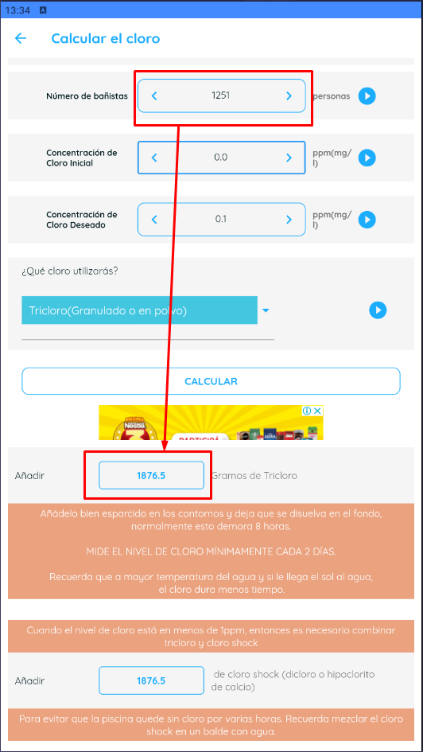
 | SISTEMA |  | Calculadora para Piscinas (Versión 3.5.14)

 | FUNCIONALIDAD |  | 4.3 "Calcular el cloro" - CALCL

Ambiente de pruebas: |  |  |  |  |  |  |  |  |  |  | Recomendaciones de Tricloro (Granulado o en polvo)
 | Plataforma: | BlueStacks 5.12.3.1001 |  |  |  | CP 22 |  |  |  |  | Recomendaciónes de Tricloro en tabletas
 |  | Samsung Galaxy S10 |  |  |  |  |  |  |  |  | Recomendaciónes de Dicloro
 | SO: | Android |  |  |  |  |  |  |  |  | Recomendaciónes de Hipoclorito de calcio
 | Versión de SO: | 127.0.0.1:12224 |  |  |  |  |  |  |  |  | Recomendaciónes de Cloro líquido

Valores de entrada: |  |  |  | Salidas esperadas: |  |  |  | INCIDENTE: | #6
 | Cloro a utilizar: |  | Tricloro (Granulado o en polvo) |  | Recomendaciones de uso |  | Recomendaciones de Tricloro (Granulado o en polvo) | Descripción del incidente: |  | El valor límite de bañistas supera el establecido como oráculo.
 |  |  |  |  | Reecomendación si cli ≤ 1ppm |  | Que no permita ingresar valores mayores a "1250" en el campo "Número de bañistas" o que dé msj. de error.
 | Litros de agua: |  | 1 |  | Añadir "x" Gramos (de Dicloro)
 | Número de bañistas: |  | 1251 |  | Añadir "x" Gramos (de Hipoclorito de calcio)
 | Concentración de Cloro Inicial: |  | 0 |  | Añadir "x" Gramos en pastilla por semana
 | Concentración de Cloro Deseado: |  | 0.1 |  | Añadir "x" Pastillas por semana
 |  |  |  |  | Añadir "x" Gramos de Tricloro
 | Concentración de Cloro Líquido: |  |  |  | Añadir "x" Litros (de cloro)
 | Tamaño de tabletas: |  |  |  | Añadir "x" de cloro shock
 |  |  |  |  | Cantidad de metros cúbicos

 |  | Resultado obtenido: | Permite ingresar valores mayores a 1251

CP 24
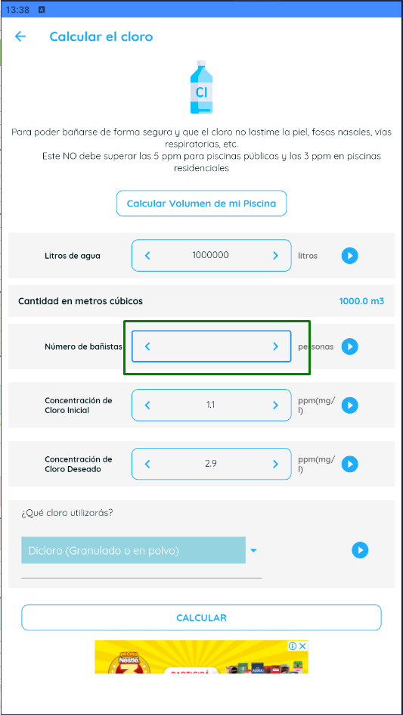
 | SISTEMA |  | Calculadora para Piscinas (Versión 3.5.14)

 | FUNCIONALIDAD |  | 4.3 "Calcular el cloro" - CALCL

Ambiente de pruebas: |  |  |  |  |  |  |  |  | Recomendaciones de Tricloro (Granulado o en polvo)
 | Plataforma: | BlueStacks 5.12.3.1001 |  |  |  | CP 24 |  |  | Recomendaciónes de Tricloro en tabletas
 |  | Samsung Galaxy S10 |  |  |  |  |  |  | Recomendaciónes de Dicloro
 | SO: | Android |  |  |  |  |  |  | Recomendaciónes de Hipoclorito de calcio
 | Versión de SO: | 127.0.0.1:12224 |  |  |  |  |  |  | Recomendaciónes de Cloro líquido

Valores de entrada: |  |  |  | Salidas esperadas: |  |  |  | INCIDENTE:
 | Cloro a utilizar: |  | Dicloro (Granulado o en polvo) |  | Recomendaciones de uso |  | Recomendaciónes de Dicloro | Descripción del incidente:
 |  |  |  |  | Reecomendación si cli ≤ 1ppm |  | Que no permita ingresar valores negativos en el campo "Número de bañistas" o que dé msj. de error.
 | Litros de agua: |  | 1000000 |  | Añadir "x" Gramos (de Dicloro)
 | Número de bañistas: |  | -1 |  | Añadir "x" Gramos (de Hipoclorito de calcio)
 | Concentración de Cloro Inicial: |  | 1.1 |  | Añadir "x" Gramos en pastilla por semana
 | Concentración de Cloro Deseado: |  | 2.9 |  | Añadir "x" Pastillas por semana
 |  |  |  |  | Añadir "x" Gramos de Tricloro
 | Concentración de Cloro Líquido: |  |  |  | Añadir "x" Litros (de cloro)
 | Tamaño de tabletas: |  |  |  | Añadir "x" de cloro shock
 |  |  |  |  | Cantidad de metros cúbicos

 |  | Resultado obtenido: | No permite ingresar carácter "-" por ende numeros negativos

CP 25
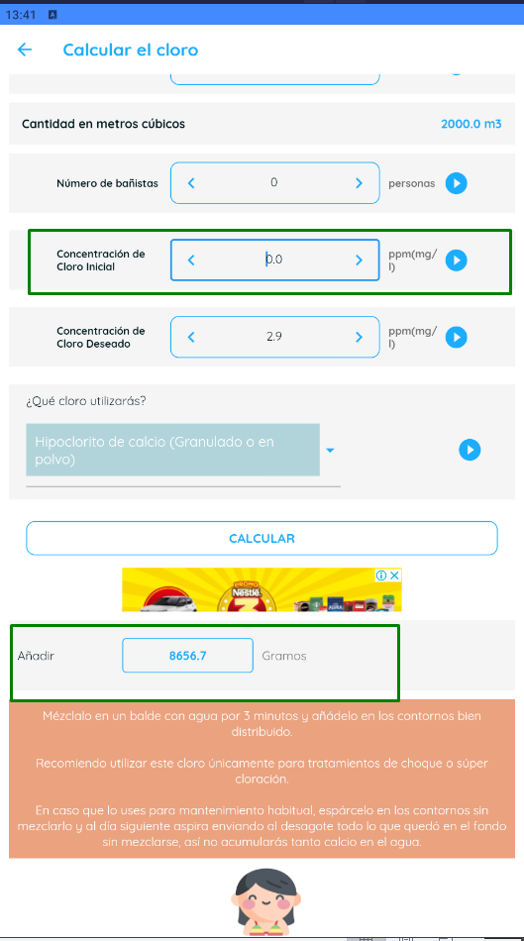
 | SISTEMA |  | Calculadora para Piscinas (Versión 3.5.14)

 | FUNCIONALIDAD |  | 4.3 "Calcular el cloro" - CALCL

Ambiente de pruebas: |  |  |  |  |  |  |  |  | Recomendaciones de Tricloro (Granulado o en polvo)
 | Plataforma: | BlueStacks 5.12.3.1001 |  |  |  | CP 25 |  |  | Recomendaciónes de Tricloro en tabletas
 |  | Samsung Galaxy S10 |  |  |  |  |  |  | Recomendaciónes de Dicloro
 | SO: | Android |  |  |  |  |  |  | Recomendaciónes de Hipoclorito de calcio
 | Versión de SO: | 127.0.0.1:12224 |  |  |  |  |  |  | Recomendaciónes de Cloro líquido

Valores de entrada: |  |  |  | Salidas esperadas: |  |  |  | INCIDENTE:
 | Cloro a utilizar: |  | Hipoclorito de calcio (Granulado o en polvo) |  | Recomendaciones de uso |  | Recomendaciónes de Hipoclorito de calcio | Descripción del incidente:
 |  |  |  |  | Reecomendación si cli ≤ 1ppm |  | Que no permita dejar el campo "Concentración de cloro inicial" vacío o que dé msj. de error.
 | Litros de agua: |  | 2000000 |  | Añadir "x" Gramos (de Dicloro)
 | Número de bañistas: |  | 0 |  | Añadir "x" Gramos (de Hipoclorito de calcio)
 | Concentración de Cloro Inicial: |  | vacío |  | Añadir "x" Gramos en pastilla por semana
 | Concentración de Cloro Deseado: |  | 2.9 |  | Añadir "x" Pastillas por semana
 |  |  |  |  | Añadir "x" Gramos de Tricloro
 | Concentración de Cloro Líquido: |  |  |  | Añadir "x" Litros (de cloro)
 | Tamaño de tabletas: |  |  |  | Añadir "x" de cloro shock
 |  |  |  |  | Cantidad de metros cúbicos

 |  | Resultado obtenido: | Toma comovalor predefinido 0. No permite dejar el campo vacío

CP 26
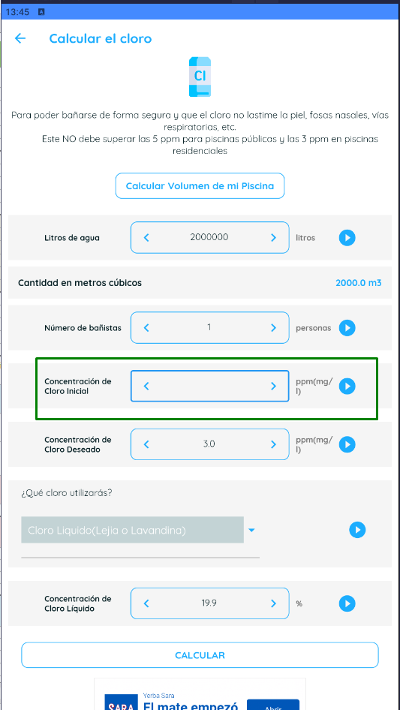
 | SISTEMA |  | Calculadora para Piscinas (Versión 3.5.14)

 | FUNCIONALIDAD |  | 4.3 "Calcular el cloro" - CALCL

Ambiente de pruebas: |  |  |  |  |  |  |  |  | Recomendaciones de Tricloro (Granulado o en polvo)
 | Plataforma: | BlueStacks 5.12.3.1001 |  |  |  | CP 26 |  |  | Recomendaciónes de Tricloro en tabletas
 |  | Samsung Galaxy S10 |  |  |  |  |  |  | Recomendaciónes de Dicloro
 | SO: | Android |  |  |  |  |  |  | Recomendaciónes de Hipoclorito de calcio
 | Versión de SO: | 127.0.0.1:12224 |  |  |  |  |  |  | Recomendaciónes de Cloro líquido

Valores de entrada: |  |  |  | Salidas esperadas: |  |  |  | INCIDENTE:
 | Cloro a utilizar: |  | Cloro Líquido (Lejia o Lavandina) |  | Recomendaciones de uso |  | Recomendaciónes de Cloro líquido | Descripción del incidente:
 |  |  |  |  | Reecomendación si cli ≤ 1ppm |  | Que no permita ingresar caracteres diferentes a números en el campo "Concentración de cloro inicial" o que dé msj. de error.
 | Litros de agua: |  | 2000000 |  | Añadir "x" Gramos (de Dicloro)
 | Número de bañistas: |  | 1 |  | Añadir "x" Gramos (de Hipoclorito de calcio)
 | Concentración de Cloro Inicial: |  | @ Abc |  | Añadir "x" Gramos en pastilla por semana
 | Concentración de Cloro Deseado: |  | 3 |  | Añadir "x" Pastillas por semana
 |  |  |  |  | Añadir "x" Gramos de Tricloro
 | Concentración de Cloro Líquido: |  | 19.9 |  | Añadir "x" Litros (de cloro)
 | Tamaño de tabletas: |  |  |  | Añadir "x" de cloro shock
 |  |  |  |  | Cantidad de metros cúbicos

 |  | Resultado obtenido: | No permite ingresar caracteres diferentes a numéricos

 |  |  | Se prueba copiando e intentando pegar en la app el texto.
 |  |  | Se prueba digitando desde el teclado en la app el texto.

CP 27
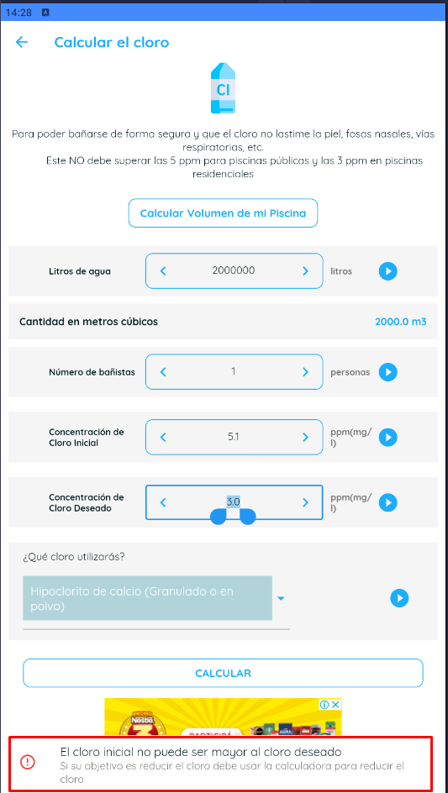
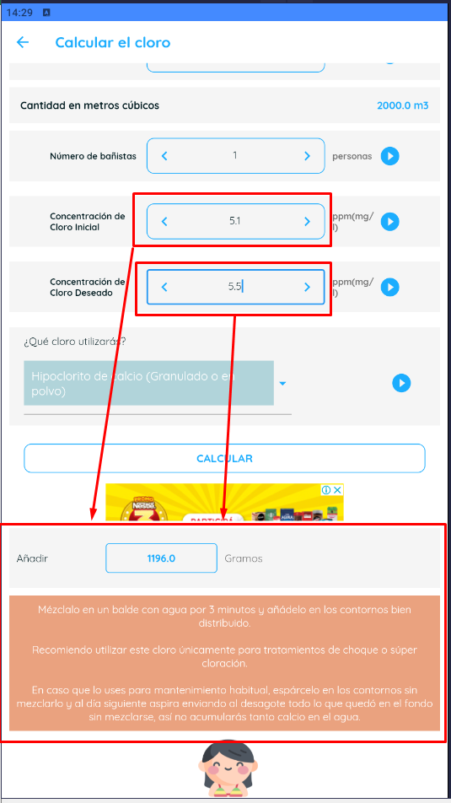
 | SISTEMA |  | Calculadora para Piscinas (Versión 3.5.14)

 | FUNCIONALIDAD |  | 4.3 "Calcular el cloro" - CALCL

Ambiente de pruebas: |  |  |  |  |  |  |  |  |  |  | Recomendaciones de Tricloro (Granulado o en polvo)
 | Plataforma: | BlueStacks 5.12.3.1001 |  |  |  | CP 27 |  |  |  |  | Recomendaciónes de Tricloro en tabletas
 |  | Samsung Galaxy S10 |  |  |  |  |  |  |  |  | Recomendaciónes de Dicloro
 | SO: | Android |  |  |  |  |  |  |  |  | Recomendaciónes de Hipoclorito de calcio
 | Versión de SO: | 127.0.0.1:12224 |  |  |  |  |  |  |  |  | Recomendaciónes de Cloro líquido

Valores de entrada: |  |  |  | Salidas esperadas: |  |  |  | INCIDENTE: | #7
 | Cloro a utilizar: |  | Hipoclorito de calcio (Granulado o en polvo) |  | Recomendaciones de uso |  | Recomendaciónes de Hipoclorito de calcio | Descripción del incidente: |  | Da aviso por Cloro inicial, no por valores elevados no recomendandos en salud.
 |  |  |  |  | Reecomendación si cli ≤ 1ppm |  | Que dé msj. de alerta por salud en valores mayores a "5" en el campo "Concentración de cloro inicial" | INCIDENTE: | #8
 | Litros de agua: |  | 2000000 |  | Añadir "x" Gramos (de Dicloro) |  |  | Descripción del incidente: |  | Permite ingresar valores mayores a 5 en Cloro deseado
 | Número de bañistas: |  | 1 |  | Añadir "x" Gramos (de Hipoclorito de calcio)
 | Concentración de Cloro Inicial: |  | 5.1 |  | Añadir "x" Gramos en pastilla por semana |  |  | INCIDENTE: | #9
 | Concentración de Cloro Deseado: |  | 3 |  | Añadir "x" Pastillas por semana |  |  | Descripción del incidente: |  | Ingresando un valor mayor a 5 en Cloro deseado, no sale advertencia por valores elevados de cloro no aptos para la salud.
 |  |  |  |  | Añadir "x" Gramos de Tricloro
 | Concentración de Cloro Líquido: |  |  |  | Añadir "x" Litros (de cloro)
 | Tamaño de tabletas: |  |  |  | Añadir "x" de cloro shock
 |  |  |  |  | Cantidad de metros cúbicos

 |  | Resultado obtenido: | No da aviso por valores elevados de cloro

CP 29
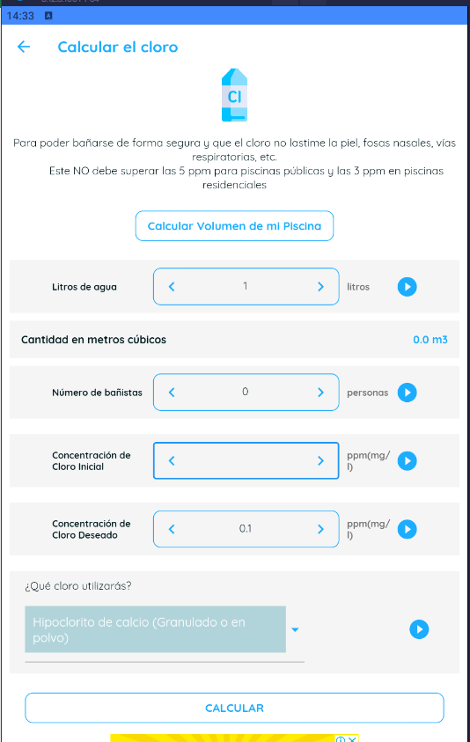
 | SISTEMA |  | Calculadora para Piscinas (Versión 3.5.14)

 | FUNCIONALIDAD |  | 4.3 "Calcular el cloro" - CALCL

Ambiente de pruebas: |  |  |  |  |  |  |  |  | Recomendaciones de Tricloro (Granulado o en polvo)
 | Plataforma: | BlueStacks 5.12.3.1001 |  |  |  | CP 29 |  |  | Recomendaciónes de Tricloro en tabletas
 |  | Samsung Galaxy S10 |  |  |  |  |  |  | Recomendaciónes de Dicloro
 | SO: | Android |  |  |  |  |  |  | Recomendaciónes de Hipoclorito de calcio
 | Versión de SO: | 127.0.0.1:12224 |  |  |  |  |  |  | Recomendaciónes de Cloro líquido

Valores de entrada: |  |  |  | Salidas esperadas: |  |  |  | INCIDENTE:
 | Cloro a utilizar: |  | Tricloro (Granulado o en polvo) |  | Recomendaciones de uso |  | Recomendaciones de Tricloro (Granulado o en polvo) | Descripción del incidente:
 |  |  |  |  | Reecomendación si cli ≤ 1ppm |  | Que no permita ingresar valores negativos en el campo "Concentración de cloro inicial" o que dé msj. de error.
 | Litros de agua: |  | 1 |  | Añadir "x" Gramos (de Dicloro)
 | Número de bañistas: |  | 0 |  | Añadir "x" Gramos (de Hipoclorito de calcio)
 | Concentración de Cloro Inicial: |  | -1 |  | Añadir "x" Gramos en pastilla por semana
 | Concentración de Cloro Deseado: |  | 0.1 |  | Añadir "x" Pastillas por semana
 |  |  |  |  | Añadir "x" Gramos de Tricloro
 | Concentración de Cloro Líquido: |  |  |  | Añadir "x" Litros (de cloro)
 | Tamaño de tabletas: |  |  |  | Añadir "x" de cloro shock
 |  |  |  |  | Cantidad de metros cúbicos

 |  | Resultado obtenido: | No permite ingresar carácter "-" por ende numeros negativos

CP 30
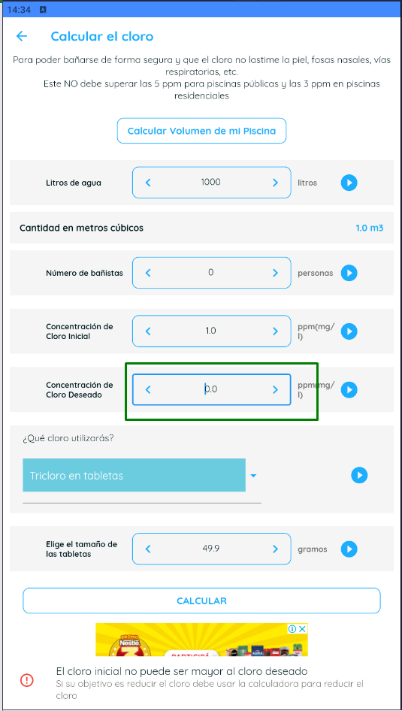
 | SISTEMA |  | Calculadora para Piscinas (Versión 3.5.14)

 | FUNCIONALIDAD |  | 4.3 "Calcular el cloro" - CALCL

Ambiente de pruebas: |  |  |  |  |  |  |  |  | Recomendaciones de Tricloro (Granulado o en polvo)
 | Plataforma: | BlueStacks 5.12.3.1001 |  |  |  | CP 30 |  |  | Recomendaciónes de Tricloro en tabletas
 |  | Samsung Galaxy S10 |  |  |  |  |  |  | Recomendaciónes de Dicloro
 | SO: | Android |  |  |  |  |  |  | Recomendaciónes de Hipoclorito de calcio
 | Versión de SO: | 127.0.0.1:12224 |  |  |  |  |  |  | Recomendaciónes de Cloro líquido

Valores de entrada: |  |  |  | Salidas esperadas: |  |  |  | INCIDENTE:
 | Cloro a utilizar: |  | Tricloro en tabletas |  | Recomendaciones de uso |  | Recomendaciónes de Tricloro en tabletas | Descripción del incidente:
 |  |  |  |  | Reecomendación si cli ≤ 1ppm |  | Que no permita dejar el campo "Concentración de cloro deseado" vacío o que dé msj. de error.
 | Litros de agua: |  | 1000 |  | Añadir "x" Gramos (de Dicloro)
 | Número de bañistas: |  | 0 |  | Añadir "x" Gramos (de Hipoclorito de calcio)
 | Concentración de Cloro Inicial: |  | 1 |  | Añadir "x" Gramos en pastilla por semana
 | Concentración de Cloro Deseado: |  | vacío |  | Añadir "x" Pastillas por semana
 |  |  |  |  | Añadir "x" Gramos de Tricloro
 | Concentración de Cloro Líquido: |  |  |  | Añadir "x" Litros (de cloro)
 | Tamaño de tabletas: |  | 49.9 |  | Añadir "x" de cloro shock
 |  |  |  |  | Cantidad de metros cúbicos

 |  | Resultado obtenido: | Toma comovalor predefinido 0. No permite dejar el campo vacío

CP 34
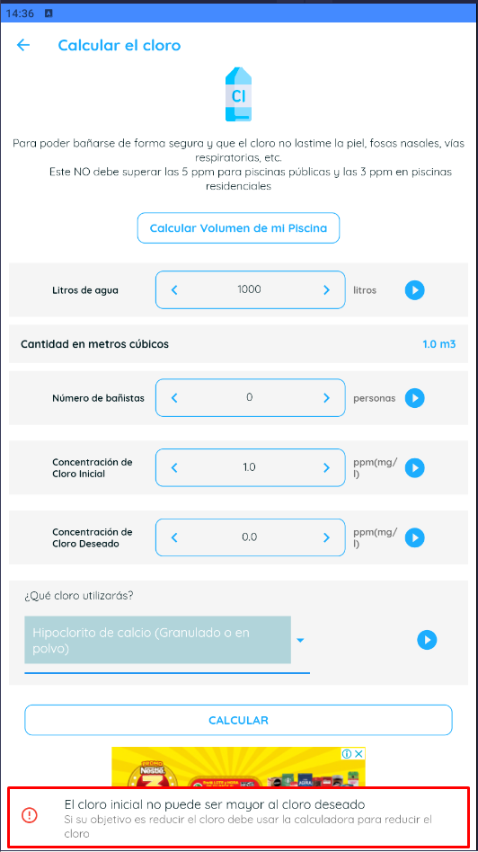
 | SISTEMA |  | Calculadora para Piscinas (Versión 3.5.14)

 | FUNCIONALIDAD |  | 4.3 "Calcular el cloro" - CALCL

Ambiente de pruebas: |  |  |  |  |  |  |  |  |  |  | Recomendaciones de Tricloro (Granulado o en polvo)
 | Plataforma: | BlueStacks 5.12.3.1001 |  |  |  | CP 34 |  |  |  |  | Recomendaciónes de Tricloro en tabletas
 |  | Samsung Galaxy S10 |  |  |  |  |  |  |  |  | Recomendaciónes de Dicloro
 | SO: | Android |  |  |  |  |  |  |  |  | Recomendaciónes de Hipoclorito de calcio
 | Versión de SO: | 127.0.0.1:12224 |  |  |  |  |  |  |  |  | Recomendaciónes de Cloro líquido

Valores de entrada: |  |  |  | Salidas esperadas: |  |  |  | INCIDENTE: | #10 Mejora
 | Cloro a utilizar: |  | Hipoclorito de calcio (Granulado o en polvo) |  | Recomendaciones de uso |  | Recomendaciónes de Hipoclorito de calcio | Descripción del incidente: |  | Se recomienda agregar al texto del cloro deseado no puede ser 0
 |  |  |  |  | Reecomendación si cli ≤ 1ppm |  | Que no permita ingresar valor 0 en el campo "Concentración de cloro deseado" o que dé msj. de error.
 | Litros de agua: |  | 2000000 |  | Añadir "x" Gramos (de Dicloro)
 | Número de bañistas: |  | 1250 |  | Añadir "x" Gramos (de Hipoclorito de calcio)
 | Concentración de Cloro Inicial: |  | 2.5 |  | Añadir "x" Gramos en pastilla por semana
 | Concentración de Cloro Deseado: |  | 0 |  | Añadir "x" Pastillas por semana
 |  |  |  |  | Añadir "x" Gramos de Tricloro
 | Concentración de Cloro Líquido: |  |  |  | Añadir "x" Litros (de cloro)
 | Tamaño de tabletas: |  |  |  | Añadir "x" de cloro shock
 |  |  |  |  | Cantidad de metros cúbicos

 |  | Resultado obtenido: | Da error por valor menor a Cloro inicial, el texto no dice que el deseado no puede ser 0

CP 36
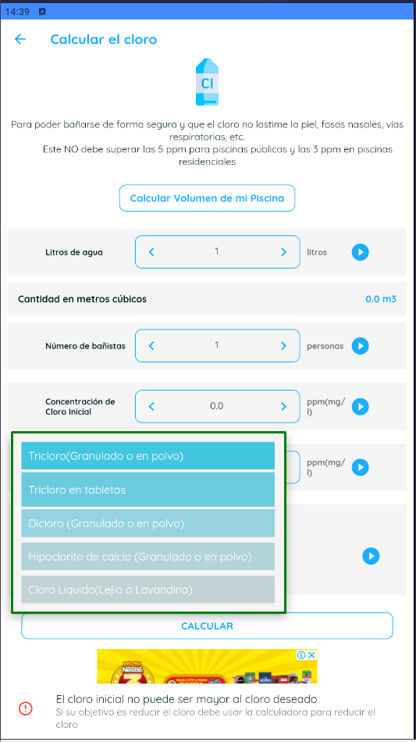
 | SISTEMA |  | Calculadora para Piscinas (Versión 3.5.14)

 | FUNCIONALIDAD |  | 4.3 "Calcular el cloro" - CALCL

Ambiente de pruebas: |  |  |  |  |  |  |  |  | Recomendaciones de Tricloro (Granulado o en polvo)
 | Plataforma: | BlueStacks 5.12.3.1001 |  |  |  | CP 36 |  |  | Recomendaciónes de Tricloro en tabletas
 |  | Samsung Galaxy S10 |  |  |  |  |  |  | Recomendaciónes de Dicloro
 | SO: | Android |  |  |  |  |  |  | Recomendaciónes de Hipoclorito de calcio
 | Versión de SO: | 127.0.0.1:12224 |  |  |  |  |  |  | Recomendaciónes de Cloro líquido

Valores de entrada: |  |  |  | Salidas esperadas: |  |  |  | INCIDENTE:
 | Cloro a utilizar: |  | Hola mundo |  | Recomendaciones de uso |  | Que no aparezacan opciones diferetes a las válidas | Descripción del incidente:
 |  |  |  |  | Reecomendación si cli ≤ 1ppm
 | Litros de agua: |  | 1 |  | Añadir "x" Gramos (de Dicloro)
 | Número de bañistas: |  | 1 |  | Añadir "x" Gramos (de Hipoclorito de calcio)
 | Concentración de Cloro Inicial: |  | 0 |  | Añadir "x" Gramos en pastilla por semana
 | Concentración de Cloro Deseado: |  | 0.1 |  | Añadir "x" Pastillas por semana
 |  |  |  |  | Añadir "x" Gramos de Tricloro
 | Concentración de Cloro Líquido: |  |  |  | Añadir "x" Litros (de cloro)
 | Tamaño de tabletas: |  |  |  | Añadir "x" de cloro shock
 |  |  |  |  | Cantidad de metros cúbicos

 |  | Resultado obtenido: | No hay opciones diferentes a las válidas

CP 37
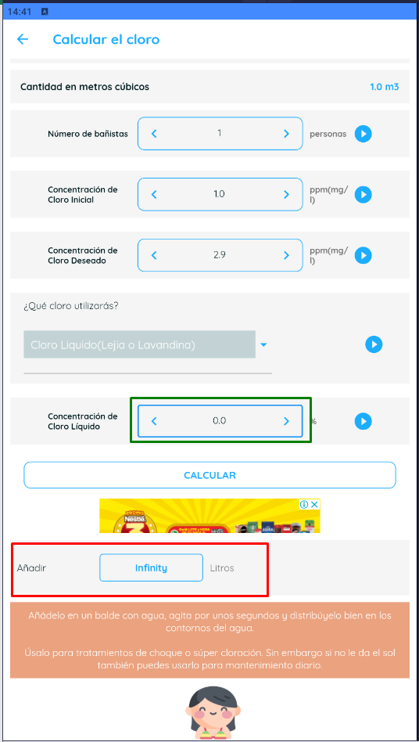
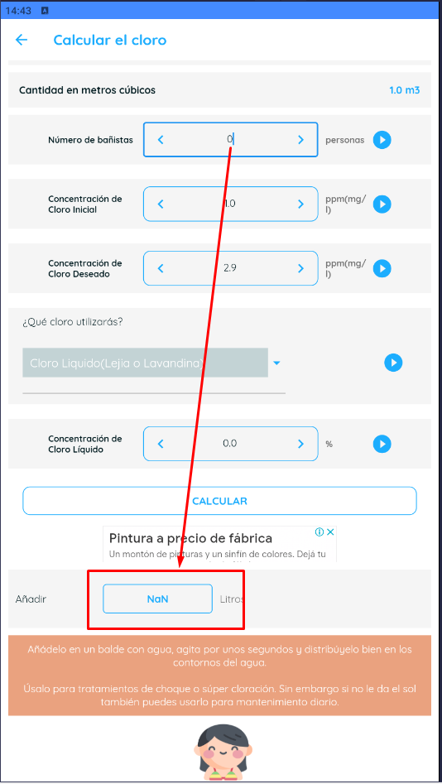
 | SISTEMA |  | Calculadora para Piscinas (Versión 3.5.14)

 | FUNCIONALIDAD |  | 4.3 "Calcular el cloro" - CALCL

Ambiente de pruebas: |  |  |  |  |  |  |  |  |  |  | Recomendaciones de Tricloro (Granulado o en polvo)
 | Plataforma: | BlueStacks 5.12.3.1001 |  |  |  | CP 37 |  |  |  |  | Recomendaciónes de Tricloro en tabletas
 |  | Samsung Galaxy S10 |  |  |  |  |  |  |  |  | Recomendaciónes de Dicloro
 | SO: | Android |  |  |  |  |  |  |  |  | Recomendaciónes de Hipoclorito de calcio
 | Versión de SO: | 127.0.0.1:12224 |  |  |  |  |  |  |  |  | Recomendaciónes de Cloro líquido

Valores de entrada: |  |  |  | Salidas esperadas: |  |  |  | INCIDENTE: | #11
 | Cloro a utilizar: |  | Cloro Líquido (Lejia o Lavandina) |  | Recomendaciones de uso |  | Recomendaciónes de Cloro líquido | Descripción del incidente: |  | Cuando la concentración de cloro es 0 y Bañistas mas de 1 da valor "Infinity". Si numero de bañsitas es 0 y concentración de color es 0 da "NaN"
 |  |  |  |  | Reecomendación si cli ≤ 1ppm |  | Que no permita dejar el campo "Concentración de cloro líquido" vacío o que dé msj. de error.
 | Litros de agua: |  | 1000 |  | Añadir "x" Gramos (de Dicloro)
 | Número de bañistas: |  | 1 |  | Añadir "x" Gramos (de Hipoclorito de calcio)
 | Concentración de Cloro Inicial: |  | 1 |  | Añadir "x" Gramos en pastilla por semana
 | Concentración de Cloro Deseado: |  | 2.9 |  | Añadir "x" Pastillas por semana
 |  |  |  |  | Añadir "x" Gramos de Tricloro
 | Concentración de Cloro Líquido: |  | vacío |  | Añadir "x" Litros (de cloro)
 | Tamaño de tabletas: |  |  |  | Añadir "x" de cloro shock
 |  |  |  |  | Cantidad de metros cúbicos

 |  | Resultado obtenido: | Cuando la concentración de cloro es 0 da valor "infinity"

CP 38
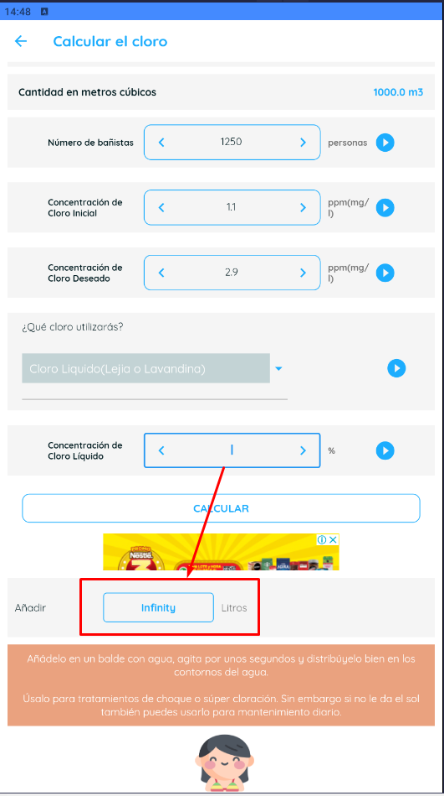
 | SISTEMA |  | Calculadora para Piscinas (Versión 3.5.14)

 | FUNCIONALIDAD |  | 4.3 "Calcular el cloro" - CALCL

Ambiente de pruebas: |  |  |  |  |  |  |  |  |  |  | Recomendaciones de Tricloro (Granulado o en polvo)
 | Plataforma: | BlueStacks 5.12.3.1001 |  |  |  | CP 38 |  |  |  |  | Recomendaciónes de Tricloro en tabletas
 |  | Samsung Galaxy S10 |  |  |  |  |  |  |  |  | Recomendaciónes de Dicloro
 | SO: | Android |  |  |  |  |  |  |  |  | Recomendaciónes de Hipoclorito de calcio
 | Versión de SO: | 127.0.0.1:12224 |  |  |  |  |  |  |  |  | Recomendaciónes de Cloro líquido

Valores de entrada: |  |  |  | Salidas esperadas: |  |  |  | INCIDENTE: | #11
 | Cloro a utilizar: |  | Cloro Líquido (Lejia o Lavandina) |  | Recomendaciones de uso |  | Recomendaciónes de Cloro líquido | Descripción del incidente: |  | Deja calcular con el campo vacío y da valor "Infinity". Se considera dentro del BUG del CP37, ya que toma valor 0 a egfectos del cálculo aunque debería mostrarlo.
 |  |  |  |  | Reecomendación si cli ≤ 1ppm |  | Que no permita ingresar caracteres diferentes anúmeros en el campo "Concentración de cloro líquido" o que dé msj. de error.
 | Litros de agua: |  | 1000000 |  | Añadir "x" Gramos (de Dicloro)
 | Número de bañistas: |  | 1250 |  | Añadir "x" Gramos (de Hipoclorito de calcio)
 | Concentración de Cloro Inicial: |  | 1.1 |  | Añadir "x" Gramos en pastilla por semana
 | Concentración de Cloro Deseado: |  | 2.9 |  | Añadir "x" Pastillas por semana
 |  |  |  |  | Añadir "x" Gramos de Tricloro
 | Concentración de Cloro Líquido: |  | @ Abc |  | Añadir "x" Litros (de cloro)
 | Tamaño de tabletas: |  |  |  | Añadir "x" de cloro shock
 |  |  |  |  | Cantidad de metros cúbicos

 |  | Resultado obtenido: | No permite ingresar caracteres diferentes a numéricos

 |  |  | Se prueba copiando e intentando pegar en la app el texto.
 |  |  | Se prueba digitando desde el teclado en la app el texto.

CP 39
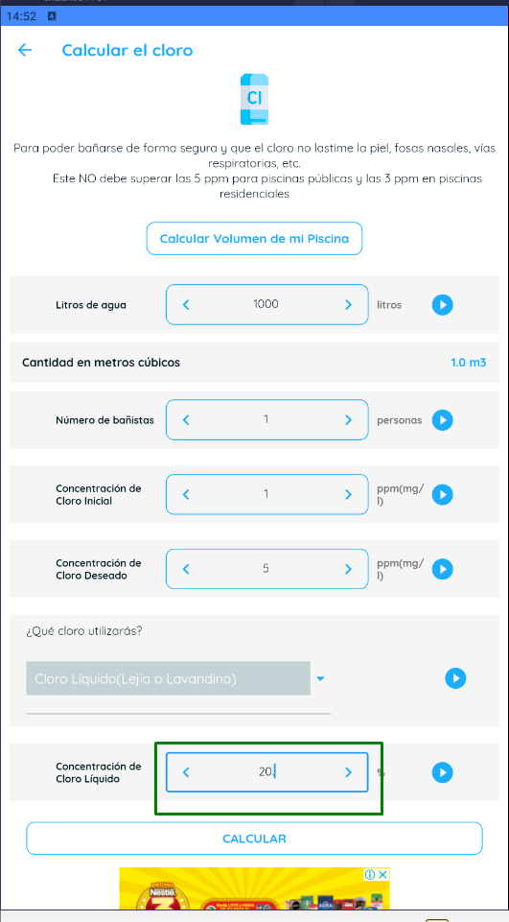
 | SISTEMA |  | Calculadora para Piscinas (Versión 3.5.14)

 | FUNCIONALIDAD |  | 4.3 "Calcular el cloro" - CALCL

Ambiente de pruebas: |  |  |  |  |  |  |  |  | Recomendaciones de Tricloro (Granulado o en polvo)
 | Plataforma: | BlueStacks 5.12.3.1001 |  |  |  | CP 39 |  |  | Recomendaciónes de Tricloro en tabletas
 |  | Samsung Galaxy S10 |  |  |  |  |  |  | Recomendaciónes de Dicloro
 | SO: | Android |  |  |  |  |  |  | Recomendaciónes de Hipoclorito de calcio
 | Versión de SO: | 127.0.0.1:12224 |  |  |  |  |  |  | Recomendaciónes de Cloro líquido

Valores de entrada: |  |  |  | Salidas esperadas: |  |  |  | INCIDENTE:
 | Cloro a utilizar: |  | Cloro Líquido (Lejia o Lavandina) |  | Recomendaciones de uso |  | Recomendaciónes de Cloro líquido | Descripción del incidente:
 |  |  |  |  | Reecomendación si cli ≤ 1ppm |  | Que no permita ingresar valores mayores a "20" en el campo "Concentración de cloro líquido" o que dé msj. de error.
 | Litros de agua: |  | 1000 |  | Añadir "x" Gramos (de Dicloro)
 | Número de bañistas: |  | 1 |  | Añadir "x" Gramos (de Hipoclorito de calcio)
 | Concentración de Cloro Inicial: |  | 1 |  | Añadir "x" Gramos en pastilla por semana
 | Concentración de Cloro Deseado: |  | 5 |  | Añadir "x" Pastillas por semana
 |  |  |  |  | Añadir "x" Gramos de Tricloro
 | Concentración de Cloro Líquido: |  | 20.1 |  | Añadir "x" Litros (de cloro)
 | Tamaño de tabletas: |  |  |  | Añadir "x" de cloro shock
 |  |  |  |  | Cantidad de metros cúbicos

 |  | Resultado obtenido: | OK. No permite ingresar dígitos luego del "."

CP 41
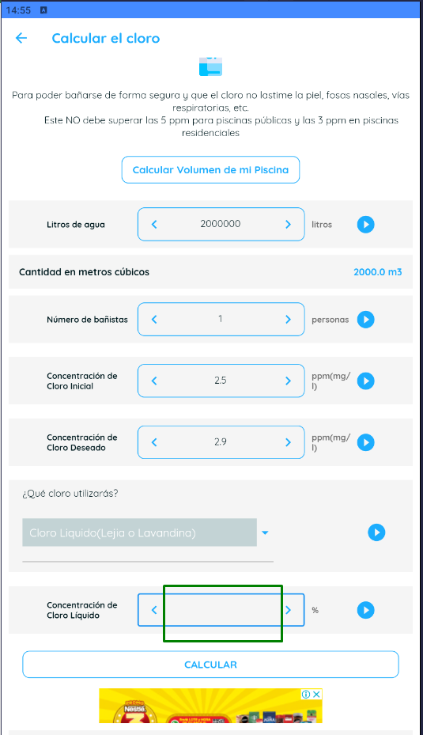
 | SISTEMA |  | Calculadora para Piscinas (Versión 3.5.14)

 | FUNCIONALIDAD |  | 4.3 "Calcular el cloro" - CALCL

Ambiente de pruebas: |  |  |  |  |  |  |  |  | Recomendaciones de Tricloro (Granulado o en polvo)
 | Plataforma: | BlueStacks 5.12.3.1001 |  |  |  | CP 41 |  |  | Recomendaciónes de Tricloro en tabletas
 |  | Samsung Galaxy S10 |  |  |  |  |  |  | Recomendaciónes de Dicloro
 | SO: | Android |  |  |  |  |  |  | Recomendaciónes de Hipoclorito de calcio
 | Versión de SO: | 127.0.0.1:12224 |  |  |  |  |  |  | Recomendaciónes de Cloro líquido

Valores de entrada: |  |  |  | Salidas esperadas: |  |  |  | INCIDENTE:
 | Cloro a utilizar: |  | Cloro Líquido (Lejia o Lavandina) |  | Recomendaciones de uso |  | Recomendaciónes de Cloro líquido | Descripción del incidente:
 |  |  |  |  | Reecomendación si cli ≤ 1ppm |  | Que no permita ingresar valores negativos en el campo "Concentración de cloro líquido" o que dé msj. de error.
 | Litros de agua: |  | 2000000 |  | Añadir "x" Gramos (de Dicloro)
 | Número de bañistas: |  | 1 |  | Añadir "x" Gramos (de Hipoclorito de calcio)
 | Concentración de Cloro Inicial: |  | 2.5 |  | Añadir "x" Gramos en pastilla por semana
 | Concentración de Cloro Deseado: |  | 2.9 |  | Añadir "x" Pastillas por semana
 |  |  |  |  | Añadir "x" Gramos de Tricloro
 | Concentración de Cloro Líquido: |  | -1 |  | Añadir "x" Litros (de cloro)
 | Tamaño de tabletas: |  |  |  | Añadir "x" de cloro shock
 |  |  |  |  | Cantidad de metros cúbicos

 |  | Resultado obtenido: | No permite ingresar carácter "-" por ende numeros negativos

CP 42
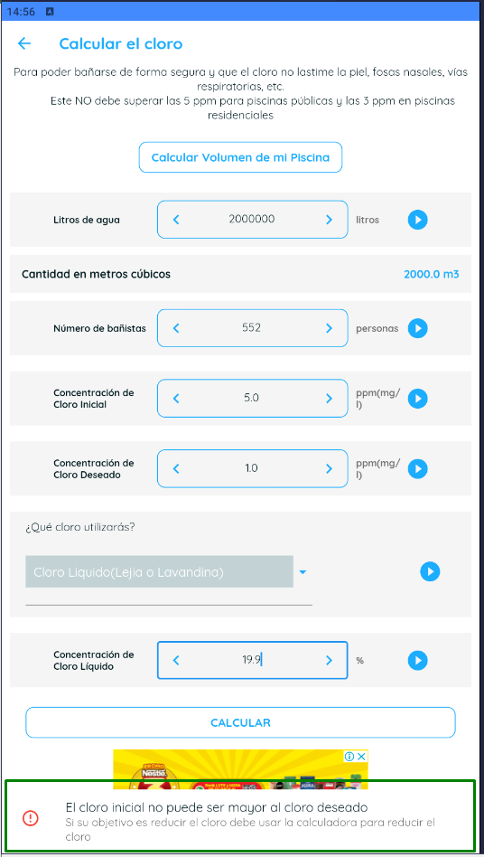
 | SISTEMA |  | Calculadora para Piscinas (Versión 3.5.14)

 | FUNCIONALIDAD |  | 4.3 "Calcular el cloro" - CALCL

Ambiente de pruebas: |  |  |  |  |  |  |  |  | Recomendaciones de Tricloro (Granulado o en polvo)
 | Plataforma: | BlueStacks 5.12.3.1001 |  |  |  | CP 42 |  |  | Recomendaciónes de Tricloro en tabletas
 |  | Samsung Galaxy S10 |  |  |  |  |  |  | Recomendaciónes de Dicloro
 | SO: | Android |  |  |  |  |  |  | Recomendaciónes de Hipoclorito de calcio
 | Versión de SO: | 127.0.0.1:12224 |  |  |  |  |  |  | Recomendaciónes de Cloro líquido

Valores de entrada: |  |  |  | Salidas esperadas: |  |  |  | INCIDENTE:
 | Cloro a utilizar: |  | Cloro Líquido (Lejia o Lavandina) |  | Recomendaciones de uso |  | Recomendaciónes de Cloro líquido | Descripción del incidente:
 |  |  |  |  | Reecomendación si cli ≤ 1ppm |  | Mensaje de error por cli > cld
 | Litros de agua: |  | 2000000 |  | Añadir "x" Gramos (de Dicloro)
 | Número de bañistas: |  | 552 |  | Añadir "x" Gramos (de Hipoclorito de calcio)
 | Concentración de Cloro Inicial: |  | 5 |  | Añadir "x" Gramos en pastilla por semana
 | Concentración de Cloro Deseado: |  | 0.1 |  | Añadir "x" Pastillas por semana
 |  |  |  |  | Añadir "x" Gramos de Tricloro
 | Concentración de Cloro Líquido: |  | 19.9 |  | Añadir "x" Litros (de cloro)
 | Tamaño de tabletas: |  |  |  | Añadir "x" de cloro shock
 |  |  |  |  | Cantidad de metros cúbicos

 |  | Resultado obtenido: | Da msj de error

CP 43
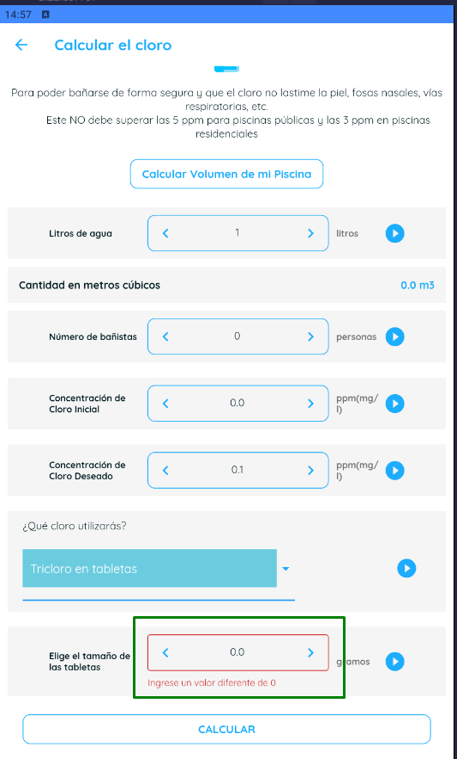
 | SISTEMA |  | Calculadora para Piscinas (Versión 3.5.14)

 | FUNCIONALIDAD |  | 4.3 "Calcular el cloro" - CALCL

Ambiente de pruebas: |  |  |  |  |  |  |  |  | Recomendaciones de Tricloro (Granulado o en polvo)
 | Plataforma: | BlueStacks 5.12.3.1001 |  |  |  | CP 43 |  |  | Recomendaciónes de Tricloro en tabletas
 |  | Samsung Galaxy S10 |  |  |  |  |  |  | Recomendaciónes de Dicloro
 | SO: | Android |  |  |  |  |  |  | Recomendaciónes de Hipoclorito de calcio
 | Versión de SO: | 127.0.0.1:12224 |  |  |  |  |  |  | Recomendaciónes de Cloro líquido

Valores de entrada: |  |  |  | Salidas esperadas: |  |  |  | INCIDENTE:
 | Cloro a utilizar: |  | Tricloro en tabletas |  | Recomendaciones de uso |  | Recomendaciónes de Tricloro en tabletas | Descripción del incidente:
 |  |  |  |  | Reecomendación si cli ≤ 1ppm |  | Que no permita dejar el campo "Tamaño de tabletas" vacío o que dé msj. de error.
 | Litros de agua: |  | 1000 |  | Añadir "x" Gramos (de Dicloro)
 | Número de bañistas: |  | 0 |  | Añadir "x" Gramos (de Hipoclorito de calcio)
 | Concentración de Cloro Inicial: |  | 0 |  | Añadir "x" Gramos en pastilla por semana
 | Concentración de Cloro Deseado: |  | 0.1 |  | Añadir "x" Pastillas por semana
 |  |  |  |  | Añadir "x" Gramos de Tricloro
 | Concentración de Cloro Líquido: |  |  |  | Añadir "x" Litros (de cloro)
 | Tamaño de tabletas: |  | vacío |  | Añadir "x" de cloro shock
 |  |  |  |  | Cantidad de metros cúbicos

 |  | Resultado obtenido: | Da msj de error

CP 44
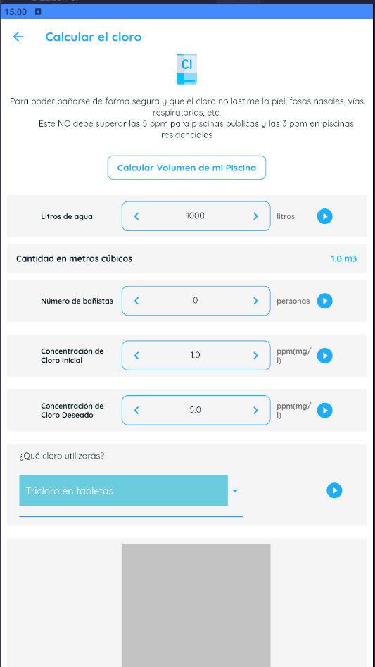
 | SISTEMA |  | Calculadora para Piscinas (Versión 3.5.14)

 | FUNCIONALIDAD |  | 4.3 "Calcular el cloro" - CALCL

Ambiente de pruebas: |  |  |  |  |  |  |  |  |  |  | Recomendaciones de Tricloro (Granulado o en polvo)
 | Plataforma: | BlueStacks 5.12.3.1001 |  |  |  | CP 44 |  |  |  |  | Recomendaciónes de Tricloro en tabletas
 |  | Samsung Galaxy S10 |  |  |  |  |  |  |  |  | Recomendaciónes de Dicloro
 | SO: | Android |  |  |  |  |  |  |  |  | Recomendaciónes de Hipoclorito de calcio
 | Versión de SO: | 127.0.0.1:12224 |  |  |  |  |  |  |  |  | Recomendaciónes de Cloro líquido

Valores de entrada: |  |  |  | Salidas esperadas: |  |  |  | INCIDENTE: | #12
 | Cloro a utilizar: |  | Tricloro en tabletas |  | Recomendaciones de uso |  | Recomendaciónes de Tricloro en tabletas | Descripción del incidente: |  | Se observa que se rompe la app al intentar ingresar caracteres en el campo
 |  |  |  |  | Reecomendación si cli ≤ 1ppm |  | Que no permita ingresar diferentes a números en el campo "Tamaño de tabletas" o que dé msj. de error.
 | Litros de agua: |  | 1000 |  | Añadir "x" Gramos (de Dicloro)
 | Número de bañistas: |  | 0 |  | Añadir "x" Gramos (de Hipoclorito de calcio)
 | Concentración de Cloro Inicial: |  | 1 |  | Añadir "x" Gramos en pastilla por semana
 | Concentración de Cloro Deseado: |  | 5 |  | Añadir "x" Pastillas por semana
 |  |  |  |  | Añadir "x" Gramos de Tricloro
 | Concentración de Cloro Líquido: |  |  |  | Añadir "x" Litros (de cloro)
 | Tamaño de tabletas: |  | @ Abc |  | Añadir "x" de cloro shock
 |  |  |  |  | Cantidad de metros cúbicos

 |  | Resultado obtenido: | Se rompre la app, no permite ingresar valores dif. a numéricos

CP 45
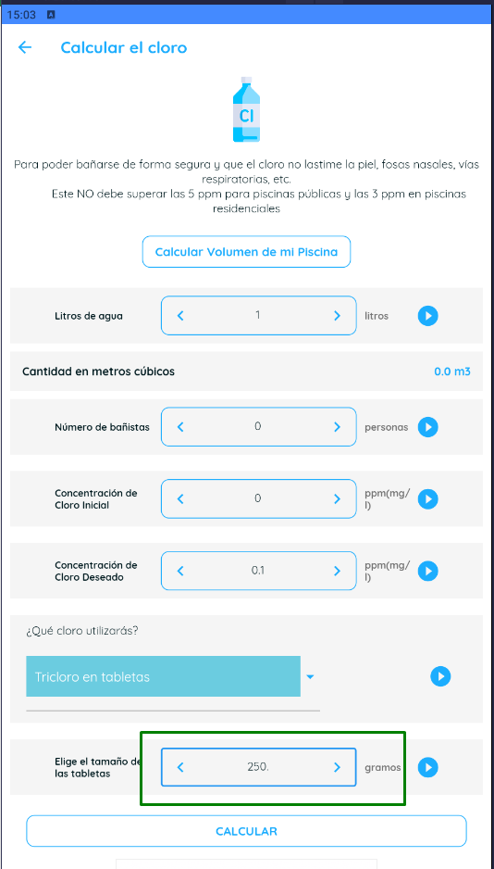
 | SISTEMA |  | Calculadora para Piscinas (Versión 3.5.14)

 | FUNCIONALIDAD |  | 4.3 "Calcular el cloro" - CALCL

Ambiente de pruebas: |  |  |  |  |  |  |  |  | Recomendaciones de Tricloro (Granulado o en polvo)
 | Plataforma: | BlueStacks 5.12.3.1001 |  |  |  | CP 45 |  |  | Recomendaciónes de Tricloro en tabletas
 |  | Samsung Galaxy S10 |  |  |  |  |  |  | Recomendaciónes de Dicloro
 | SO: | Android |  |  |  |  |  |  | Recomendaciónes de Hipoclorito de calcio
 | Versión de SO: | 127.0.0.1:12224 |  |  |  |  |  |  | Recomendaciónes de Cloro líquido

Valores de entrada: |  |  |  | Salidas esperadas: |  |  |  | INCIDENTE:
 | Cloro a utilizar: |  | Tricloro en tabletas |  | Recomendaciones de uso |  | Recomendaciónes de Tricloro en tabletas | Descripción del incidente:
 |  |  |  |  | Reecomendación si cli ≤ 1ppm |  | Que no permita ingresar valores mayores a "250" en el campo "Tamaño de tabletas" o que dé msj. de error.
 | Litros de agua: |  | 1 |  | Añadir "x" Gramos (de Dicloro)
 | Número de bañistas: |  | 0 |  | Añadir "x" Gramos (de Hipoclorito de calcio)
 | Concentración de Cloro Inicial: |  | 0 |  | Añadir "x" Gramos en pastilla por semana
 | Concentración de Cloro Deseado: |  | 0.1 |  | Añadir "x" Pastillas por semana
 |  |  |  |  | Añadir "x" Gramos de Tricloro
 | Concentración de Cloro Líquido: |  |  |  | Añadir "x" Litros (de cloro)
 | Tamaño de tabletas: |  | 250.1 |  | Añadir "x" de cloro shock
 |  |  |  |  | Cantidad de metros cúbicos

 |  | Resultado obtenido: | OK. No permite ingresar dígitos luego del "."

CP 47
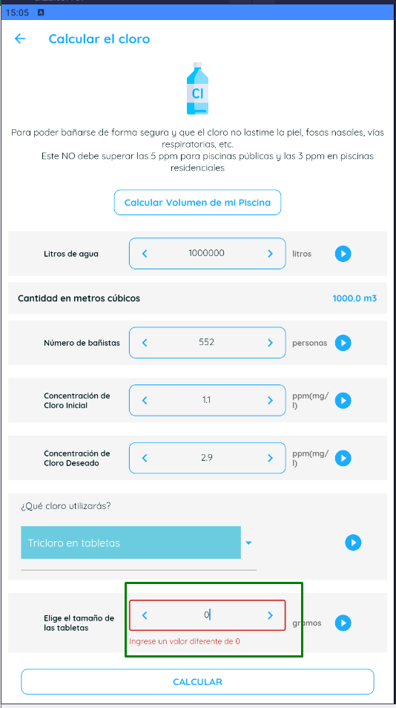
 | SISTEMA |  | Calculadora para Piscinas (Versión 3.5.14)

 | FUNCIONALIDAD |  | 4.3 "Calcular el cloro" - CALCL

Ambiente de pruebas: |  |  |  |  |  |  |  |  | Recomendaciones de Tricloro (Granulado o en polvo)
 | Plataforma: | BlueStacks 5.12.3.1001 |  |  |  | CP 47 |  |  | Recomendaciónes de Tricloro en tabletas
 |  | Samsung Galaxy S10 |  |  |  |  |  |  | Recomendaciónes de Dicloro
 | SO: | Android |  |  |  |  |  |  | Recomendaciónes de Hipoclorito de calcio
 | Versión de SO: | 127.0.0.1:12224 |  |  |  |  |  |  | Recomendaciónes de Cloro líquido

Valores de entrada: |  |  |  | Salidas esperadas: |  |  |  | INCIDENTE:
 | Cloro a utilizar: |  | Tricloro en tabletas |  | Recomendaciones de uso |  | Recomendaciónes de Tricloro en tabletas | Descripción del incidente:
 |  |  |  |  | Reecomendación si cli ≤ 1ppm |  | Que no permita ingresar valor 0 en el campo "Tamaño de tabletas" o que dé msj. de error.
 | Litros de agua: |  | 1000000 |  | Añadir "x" Gramos (de Dicloro)
 | Número de bañistas: |  | 552 |  | Añadir "x" Gramos (de Hipoclorito de calcio)
 | Concentración de Cloro Inicial: |  | 1.1 |  | Añadir "x" Gramos en pastilla por semana
 | Concentración de Cloro Deseado: |  | 2.9 |  | Añadir "x" Pastillas por semana
 |  |  |  |  | Añadir "x" Gramos de Tricloro
 | Concentración de Cloro Líquido: |  |  |  | Añadir "x" Litros (de cloro)
 | Tamaño de tabletas: |  | 0 |  | Añadir "x" de cloro shock
 |  |  |  |  | Cantidad de metros cúbicos

 |  | Resultado obtenido: | Da msj de error

CP 49
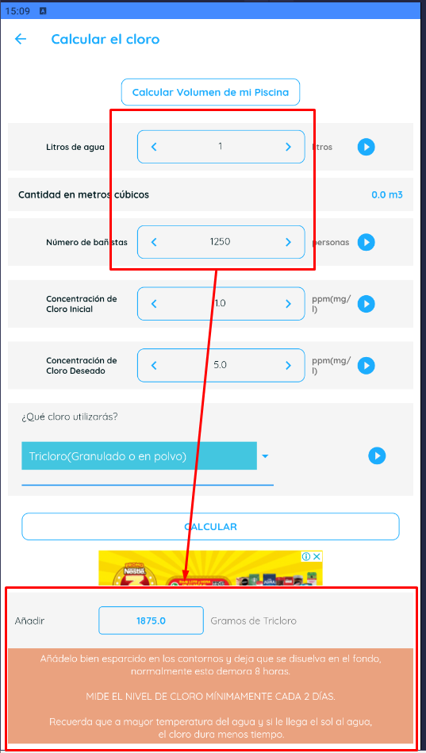
 | SISTEMA |  | Calculadora para Piscinas (Versión 3.5.14)

 | FUNCIONALIDAD |  | 4.3 "Calcular el cloro" - CALCL

Ambiente de pruebas: |  |  |  |  |  |  |  |  |  |  | Recomendaciones de Tricloro (Granulado o en polvo)
 | Plataforma: | BlueStacks 5.12.3.1001 |  |  |  | CP 49 |  |  |  |  | Recomendaciónes de Tricloro en tabletas
 |  | Samsung Galaxy S10 |  |  |  |  |  |  |  |  | Recomendaciónes de Dicloro
 | SO: | Android |  |  |  |  |  |  |  |  | Recomendaciónes de Hipoclorito de calcio
 | Versión de SO: | 127.0.0.1:12224 |  |  |  |  |  |  |  |  | Recomendaciónes de Cloro líquido

Valores de entrada: |  |  |  | Salidas esperadas: |  |  |  | INCIDENTE: | #13
 | Cloro a utilizar: |  | Tricloro (Granulado o en polvo) |  | Recomendaciones de uso |  | Recomendaciones de Tricloro (Granulado o en polvo) | Descripción del incidente: |  | No da error ni aviso por numero de bañsitas incongruente con litros de agua
 |  |  |  |  | Reecomendación si cli ≤ 1ppm |  | Que dé msj de alerta por "Números de bañstas" incogruente con "Litros de agua"
 | Litros de agua: |  | 1 |  | Añadir "x" Gramos (de Dicloro)
 | Número de bañistas: |  | 1250 |  | Añadir "x" Gramos (de Hipoclorito de calcio)
 | Concentración de Cloro Inicial: |  | 1 |  | Añadir "x" Gramos en pastilla por semana
 | Concentración de Cloro Deseado: |  | 5 |  | Añadir "x" Pastillas por semana
 |  |  |  |  | Añadir "x" Gramos de Tricloro
 | Concentración de Cloro Líquido: |  |  |  | Añadir "x" Litros (de cloro)
 | Tamaño de tabletas: |  |  |  | Añadir "x" de cloro shock
 |  |  |  |  | Cantidad de metros cúbicos

 |  | Resultado obtenido: | Realiza el cálculo normalmente sin validar valor desproporcionado entre campos

CP 50
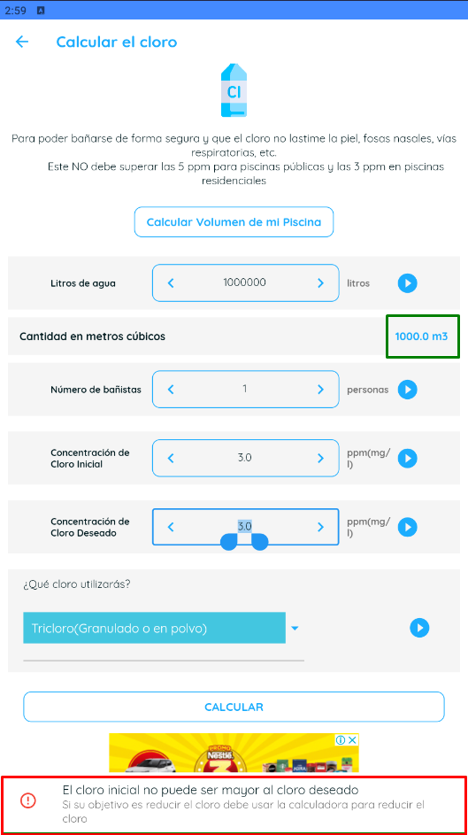
 | SISTEMA |  | Calculadora para Piscinas (Versión 3.5.14)

 | FUNCIONALIDAD |  | 4.3 "Calcular el cloro" - CALCL

Ambiente de pruebas: |  |  |  |  |  |  |  |  | Recomendaciones de Tricloro (Granulado o en polvo)
 | Plataforma: | BlueStacks 5.12.3.1001 |  |  |  | CP 50 |  |  | Recomendaciónes de Tricloro en tabletas
 |  | Samsung Galaxy S10 |  |  |  |  |  |  | Recomendaciónes de Dicloro
 | SO: | Android |  |  |  |  |  |  | Recomendaciónes de Hipoclorito de calcio
 | Versión de SO: | 127.0.0.1:12224 |  |  |  |  |  |  | Recomendaciónes de Cloro líquido

Valores de entrada: |  |  |  | Salidas esperadas: |  |  |  | INCIDENTE:
 | Cloro a utilizar: |  | Tricloro (Granulado o en polvo) |  | Recomendaciones de uso |  | Recomendaciones de Tricloro (Granulado o en polvo) | Descripción del incidente:
 |  |  |  |  | Reecomendación si cli ≤ 1ppm |  | Mensaje de error por cli > cld
 | Litros de agua: |  | 1000000 |  | Añadir "x" Gramos (de Dicloro)
 | Número de bañistas: |  | 1 |  | Añadir "x" Gramos (de Hipoclorito de calcio)
 | Concentración de Cloro Inicial: |  | 3 |  | Añadir "x" Gramos en pastilla por semana
 | Concentración de Cloro Deseado: |  | 3 |  | Añadir "x" Pastillas por semana
 |  |  |  |  | Añadir "x" Gramos de Tricloro
 | Concentración de Cloro Líquido: |  |  |  | Añadir "x" Litros (de cloro)
 | Tamaño de tabletas: |  |  |  | Añadir "x" de cloro shock
 |  |  |  |  | Cantidad de metros cúbicos

 |  | Resultado obtenido: | Los valores de salida están OK

